Sheet2
 | A
6.7 | aavistus |  | epäilen |  |  | >< varmuus ><
6.7 | ahdistus |  | pelottaa |  |  | >< vapaus ><
7.8 | ailahtelu |  | en osaa päättää |  |  | >< päättäväisyys ><
8.1 | alemmuus |  | en pärjää |  |  | >< kiusanhalu >< |  |  |  | Tunteet | Käyttövoima
8.1 | alistuvuus |  | olen liian kiltti |  |  | >< mustasukkaisuus >< |  |  |  | Ajattelu | Ohjausjärjestelmä
7.8 | apatia |  | mikään ei kiinnosta |  |  | >< toiveikkuus ><
3.4 | arkuus |  | epäröin |  |  | >< turhauma >< |  |  |  | Halut ja tarpeet
7 | ärtymys |  | haluan eroon |  |  | >< läheisyys ><
3.4 | arvostus |  | on hienoa |  |  | >< itsesääli ><
1 | avoimmuus |  | kerron |  |  | >< vääryys ><
6.7 | avuttomuus |  | en osaa |  |  | >< taitavuus ><
2.3 | eheys |  | olen onnellinen |  |  | >< säröily ><
2 | elinvoima |  | olen hyvässä kunnossa |  |  | >< oireilu ><
7 | epätoivo |  | ei kannata yrittää |  |  | >< euforia ><
6 | epäusko |  | en usko |  |  | >< luottamus ><
4.5 | erillisyys |  | olen yksin |  |  | >< riippuvuus ><
3 | euforia |  | tämä on taivaallista |  |  | >< epätoivo >< |  | (kuuliaisuus)
4 | halu |  | haluan |  |  | >< apatia ><
5 | hämmennys |  | en ymmärrä |  |  | >< selkeys ><
8.1 | häpeä |  | en kelvannut |  |  | >< kateus ><
6.7 | harmi |  | harmittaa |  |  | >< kiitollisuus ><
3 | helpotus |  | asia selvisi |  |  | >< huoli ><
2 | helppous |  | kaikki sujuu kuin itsestään |  |  | >< kauhu >< |  | (liikkumattomuus)
7 | hermoilu |  | jännittää |  |  | >< rentous ><
4 | himo |  | himoitsen |  |  | >< kyvyttömyys >< |  | (välttely)
4.5 | houkutus |  | tekisi mieli |  |  | >< nolous ><
7 | huoli |  | huolestuttaa |  |  | >< helpotus ><
1 | hurma |  | on ihanaa |  |  | >< hysteria ><
5 | hysteria |  | itken hysteerisesti |  |  | >< hurma ><
1 | hyväksyntä |  | kelpaan |  |  | >< kiukku ><
4 | ihailu |  | ihailen |  |  | >< inho ><
3 | ilo |  | minulla on |  |  | >< suru ><
8 | inho |  | en voi sietää |  |  | >< ihailu ><
4 | innostus |  | innostuin |  |  | >< tylsyys ><
6.7 | itseinho |  | vihaan itseäni |  |  | >< lempeys ><
7.8 | itsesääli |  | olen surkea |  |  | >< arvostus ><
7 | järkytys |  | olen shokisssa |  |  | >< yllätys ><
5 | julmuus |  | olen tyly |  |  | >< nautinto ><
6 | kammo |  | en millään uskalla |  |  | >< tarmo ><
5.6 | kärsimys |  | joku kärsii |  |  | >< myötätunto ><
4.5 | kateus |  | tuo minulta puuttuu |  |  | >< häpeä ><
4.5 | katkeruus |  | jäin ilman |  |  | >< tarve ><
6 | katumus |  | kunpa en olisi ... |  |  | >< kutsumus ><
6 | kauhu |  | jouduin kauhun valtaan |  |  | >< helppous ><
1.2 | keskittyneisyys |  | kiinnitän huomioni |  |  | >< pakokauhu ><
4 | kiihko |  | olen tosi innokas |  |  | >< uupumus >< |  | (aktiivisuus)
1 | kiintymys |  | pidän |  |  | >< viha ><
5.6 | kiire |  | on liikaa puuhaa |  |  | >< levollisuus ><
2.3 | kiitollisuus |  | olen kiitollinen |  |  | >< harmi ><
5 | kiukku |  | suututtaa |  |  | >< hyväksyntä ><
4.5 | kiusanhalu |  | kiusataan |  |  | >< alemmuus ><
3.4 | kotoisuus |  | viihdyn |  |  | >< muukalaisuus ><
1.2 | kunnioitus |  | saan olla |  |  | >< paheksunta ><
2 | kutsumus |  | minua kiinnostaa |  |  | >< katumus ><
8 | kyvyttömyys |  | en pysty |  |  | >< himo ><
3 | läheisyys |  | olen lähellä |  |  | >< ärtymys ><
6.7 | lamaannus |  | jouduin pysähtymään |  |  | >< pirteys ><
2.3 | lempeys |  | pidän huolta |  |  | >< itseinho ><
1.2 | levollisuus |  | nyt rauhoitun |  |  | >< kiire ><
3.4 | lohdutus |  | saan lohtua |  |  | >< murhe ><
2 | luottamus |  | voin luottaa |  |  | >< epäusko ><
2.3 | luovuus |  | sain hyvän idean |  |  | >< masennus ><
4 | mania |  | touhuan ihan liikaa |  |  | >< tyhjyys >< |  | (ajankäyttö)
6.7 | masennus |  | olen allapäin |  |  | >< luovuus ><
7.8 | murhe |  | itkettää |  |  | >< lohdutus ><
4.5 | mustasukkaisuus |  | haluan pitää itselläni |  |  | >< alistuvuus ><
7.8 | muukalaisuus |  | kukaan ei välitä |  |  | >< kotoisuus ><
1.2 | myötätunto |  | kuunnellaan |  |  | >< kärsimys ><
1 | nautinto |  | nautin |  |  | >< julmuus ><
8.1 | nolous |  | on tosi noloa |  |  | >< houkutus ><
8.1 | nöyryys |  | sopeudun |  |  | >< uhma ><
4 | odotus |  | odotan |  |  | >< pettymys ><
6 | oireilu |  | sairastuin |  |  | >< elinvoima ><
7 | orpous |  | minut hylättiin |  |  | >< riemu ><
3.4 | päättäväisyys |  | en anna periksi |  |  | >< ailahtelu >< |  | (arvovalinta)
5.6 | paheksunta |  | ei hyväksytä |  |  | >< kunnioitus ><
5.6 | pakokauhu |  | olen paniikissa |  |  | >< keskittyneisyys ><
6 | pelko |  | pelkään |  |  | >< uskallus ><
5.6 | petollisuus |  | minua petettiin |  |  | >< uskollisuus ><
8 | pettymys |  | en onnistunut |  |  | >< odotus ><
2.3 | pirteys |  | jaksan |  |  | >< lamaannus ><
5 | raivo |  | räjähdin |  |  | >< yhteys ><
 | rauha |  | anteeksianto
3 | rentous |  | otan rennosti |  |  | >< hermoilu ><
3 | riemu |  | naurattaa |  |  | >< orpous >< |  | (turhuus)
8.1 | riippuvuus |  | olen riippuvainen |  |  | >< erillisyys ><
5.6 | ristiriita |  | ollaan eri mieltä |  |  | >< sopuisuus><
6.7 | säröily |  | ei mene hyvin |  |  | >< eheys ><
1 | selkeys |  | ymmärrän |  |  | >< hämmennys ><
1.2 | sopuisuus |  | ollaan samaa mieltä |  |  | >< ristiriita ><
7 | suru |  | menetin |  |  | >< ilo ><
6 | syyllisyys |  | tein väärin |  |  | >< vastuu ><
2.3 | taitavuus |  | osaan |  |  | >< avuttomuus ><
2 | tarmo |  | pystyn |  |  | >< kammo >< |  | (harkitsemattomuus)
8.1 | tarve |  | tarvitsen |  |  | >< katkeruus ><
3.4 | täyttymys |  | onnistuin |  |  | >< tuska ><
3.4 | toiveikkuus |  | unelmoin |  |  | >< tympeys ><
7.8 | turhauma |  | luovutan |  |  | >< arkuus ><
7.8 | turtuneisuus |  | en tunne mitään |  |  | >< valppaus ><
1.2 | turva |  | ei mitään hätää |  |  | >< uhka ><
7.8 | tuska |  | on yhtä tuskaa |  |  | >< täyttymys ><
8 | tyhjyys |  | ei ole mitään mieltä |  |  | >< mania ><
8 | tylsyys |  | pitkästyn |  |  | >< innostus ><
8 | tympeys |  | en pidä |  |  | >< halu ><
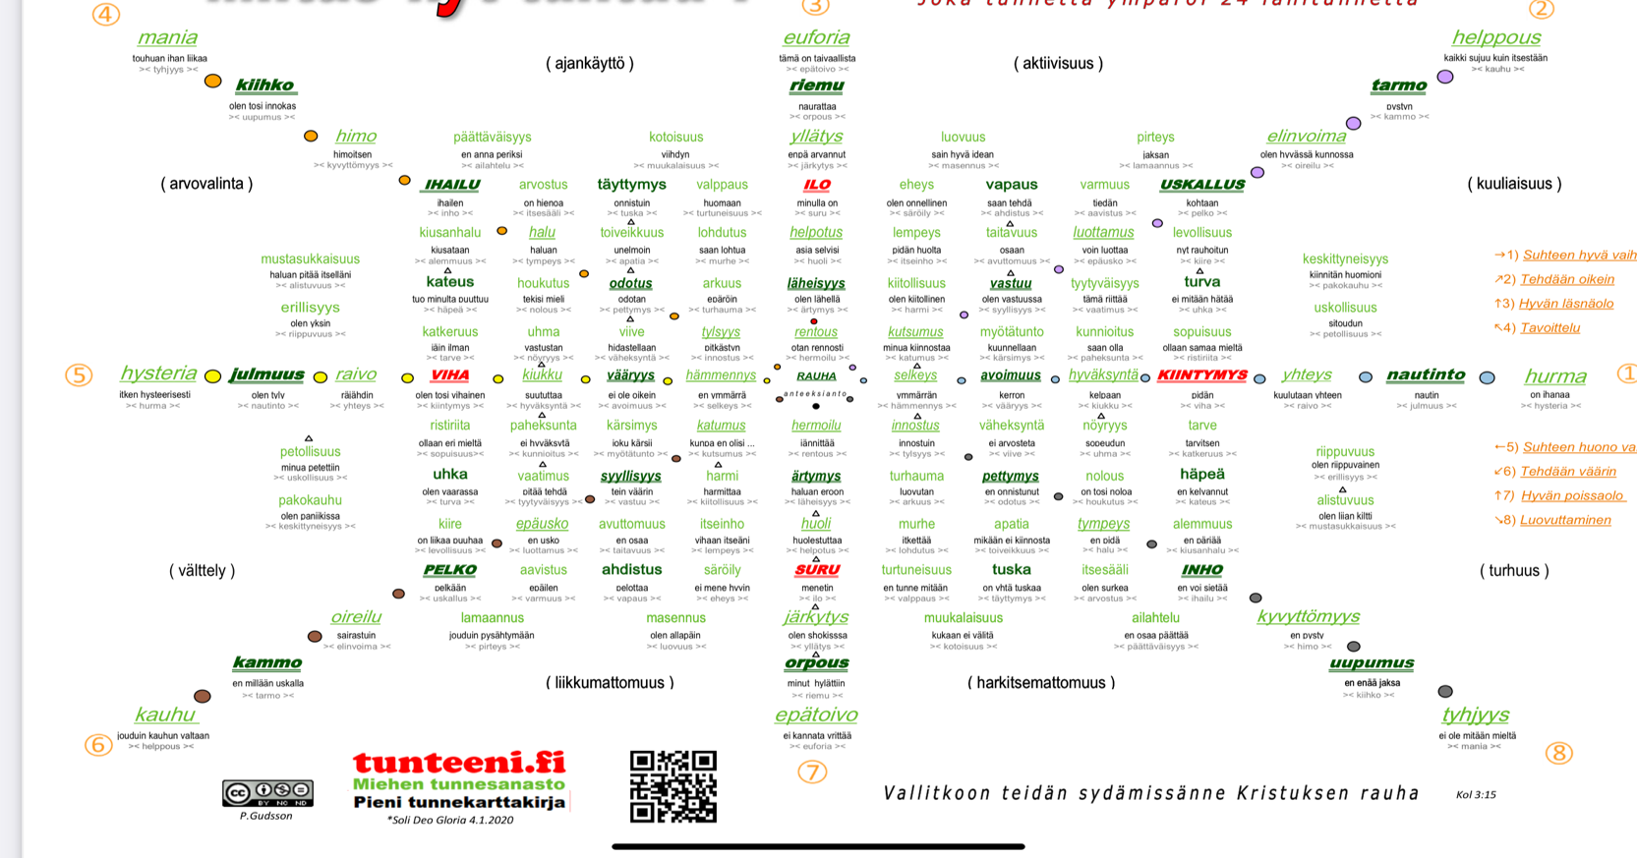
1.2 | tyytyväisyys |  | tämä riittää |  |  | >< vaatimus ><
5.6 | uhka |  | olen vaarassa |  |  | >< turva ><
4.5 | uhma |  | vastustan |  |  | >< nöyryys ><
2 | uskallus |  | kohtaan |  |  | >< pelko ><
1.2 | uskollisuus |  | sitoudun |  |  | >< petollisuus ><
8 | uupumus |  | en enää jaksa |  |  | >< kiihko ><
5 | vääryys |  | ei ole oikein |  |  | >< avoimmuus ><
5.6 | vaatimus |  | pitää tehdä |  |  | >< tyytyväisyys ><
8.1 | väheksyntä |  | ei arvosteta |  |  | >< viive ><
3.4 | valppaus |  | huomaan |  |  | >< turtuneisuus ><
2.3 | vapaus |  | saan tehdä |  |  | >< ahdistus ><
2.3 | varmuus |  | tiedän |  |  | >< aavistus ><
2 | vastuu |  | olen vastuussa |  |  | >< syyllisyys ><
5 | viha |  | olen tosi vihainen |  |  | >< kiintymys ><
4.5 | viive |  | hidastellaan |  |  | >< väheksyntä ><
1 | yhteys |  | kuulutaan yhteen |  |  | >< raivo ><
3 | yllätys |  | enpä arvannut |  |  | >< järkytys ><

6 | 7 | 8 | 1 | 2 | 3 | 4 | 5
merry | exhilarated | vigorous | spiritual | pathetic | dreamy | lyrical | humorous
joyous | soaring | robust | lofty | doleful | yielding | leisurely | playful
gay | triumphant | emphatic | awe-inspiring | sad | tender | satisfying | whimsical
happy | dramatic | martial | dignified | mournful | sentimental | serene | fanciful
cheerful | passionate | ponderous | sacred | tragic | longing | tranquil | quaint
bright | sensational | majestic | solemn | melancholy | yearning | quiet | sprightly
 | agitated | exalting | sober | frustrated | pleading | soothing | delicate
 | exciting |  | serious | depressing | plaintive |  | light
 | impetuous |  |  | gloomy |  |  | graceful
 | restless |  |  | heavy
 |  |  |  | dark

Feeling Words List
Protective Emotions |  |  |  |  |  |  |  |  | Connective Emotions

Anger | annoyed
Fear | afraid
Anger | agitated
Fear | anxious
Anger | bitter
Fear | cowardly
Anger | critical
Anger | disgusted
Fear | fearful
Anger | fed up
Fear | frightened
Anger | frustrated
Anger | furious
Fear | horrified
Fear | insecure
Fear | intimidated
Anger | irritated
Anger | livid
Anger | mad
Fear | nervous
Anger | outraged
Fear | panicky (ed)
Anger | raging
Anger | resentful
Anger | seething
Fear | shaky
Fear | tense
Fear | terrified
Fear | threatened
Fear | timid
Fear | uneasy
Fear | worried
Panic | flumoxed
Panic | mixed up
Panic | unsure
Panic | uncomfortable
Panic | troubled
Panic | perplexed
Panic | insecure
Panic | disoriented
Panic | stunned
Panic | shocked
Panic | anxious
Panic | stuck
Panic | lost
Panic | trapped
Panic | desperate
Panic | helpless
Panic | frozen
Panic | hysterical
Panic | paralyzed
Sadness | disappointed
Sadness | low
Sadness | down
Sadness | gloomy
Sadness | disturbed
Sadness | mingin
Sadness | unhappy
Sadness | hurt
Sadness | awful
Sadness | distressed
Sadness | hopeless
Sadness | miserable
Sadness | heartbroken
Sadness | depressed
Sadness | terrible
Sadness | crushed
Sadness | devastated

 | B
FEARFL | anxious |  | ahdistunut
STRONG | Unique |  | Ainutlaatuinen
STRESSED/TIRED | overwhelmed |  | ällikällä lyöty
Caring | giving |  | antaa
DISCONNECTED | apathetic |  | apaattinen
ANGRY | Irritated |  | Ärsyttää
ANGRY | Displeased |  | Ärsyyntynyt
ANNOYED | edgy |  | ärtyisä
ANNOYED | irritable |  | ärtyisä
GRATEFUL | appreciative |  | arvostava
HELPED | Appreciated |  | Arvostettu
HELPED | Cherished |  | Arvostettu
Abundance | Appreciation |  | Arvostus
HAPPY | Blissful |  | Autuas
Caring | helpful |  | avulias
VULNERABLE | helpless |  | avuton
STRONG | Dynamic |  | Dynaaminen
AVERSION | dislike |  | ei pidä
Playful | lively |  | Eloisa
Playful | alive |  | Vilkas
Weak Feelings | lifeless |  | eloton
Playful | energized |  | energisoitunut
CONFUSED | Doubtful |  | Epäilyttävä
ANXIOUS | Uncomfortable |  | Epämukava
DISCOMFORT | uncomfortable |  | epämukava
CONFUSED | Hesitant |  | Epäröivä
FEARFL | hesitant |  | epäröivä
ANXIOUS | Desperate |  | Epätoivoinen
SAD | Desperate |  | Epätoivoinen
DISCOMFORT | unsettled |  | epävakaa
ANXIOUS | Unsure |  | Epävarma
CONFUSED | Uncertain |  | Epävarma
CONFUSED | Unsure |  | Epävarma
VULNERABLE | insecure |  | epävarma
DISCONNECTED | distant |  | Etäinen
Wonder | Distance |  | Etäisyys
Seeking / Engaging with | clever |  | fiksu
Sexual | flirtatious |  | flirttaileva
Sexual | physical |  | fyysistä
HURT | Wounded |  | Haavoittunut
Weak Feelings | vulnerable |  | haavoittuvainen
DISCOMFORT | disturbed |  | häiriintynyt
DISCOMFORT | perturbed |  | häiriintynyt
DISCONNECTED | distracted |  | hajamielinen
INTERESTED | spellbound |  | haltioissaan
Sexual | desirous |  | halukas
FEARFL | paralyzed |  | halvaantunut
AVERSION | contempt |  | halveksuntaa
DISCOMFORT | startled |  | hämmästynyt
GLAD | amazed |  | hämmästynyt
GLAD | awed |  | hämmästynyt
ANXIOUS | Troubled |  | Hämmentynyt
CONFUSED | baffled |  | hämmentynyt
CONFUSED | bewildered |  | hämmentynyt
CONFUSED | dazed |  | hämmentynyt
CONFUSED | Embarrassed |  | Hämmentynyt
CONFUSED | perplexed |  | hämmentynyt
EMBARRASSED | flustered |  | hämmentynyt
Playful | whimsical |  | hassu
EXCITING | Startling |  | Hätkähdyttävä
Weak Feelings | fragile |  | hauras
Weak Feelings | frail |  | hauras
EMBARRASSED | ashamed |  | hävettää
HURT | Impaired |  | Heikentynyt
AFFECTION | tender |  | Hellä
Caring | tender |  | Hellä
Sexual | affectionate |  | hellä
PEACEFUL | relieved |  | helpottunut
Playful | spirited |  | henkisesti
Sexual | aroused |  | herättänyt
VULNERABLE | sensitive |  | herkkä
FEARFL | nervouS |  | hermostunut
Calm | Quietness |  | Hiljaisuus
Playful | light-hearted |  | hilpeä
Caring | nurturing |  | hoivaamista
ANGRY | Mad |  | Hullu
DISCOMFORT | alarmed |  | huolestuneena
FEARFL | worried |  | huolestunut
Caring | considerate |  | huomaavainen
Playful | ecstatic |  | hurmioitunut
Weak Feelings | shaky |  | hutera
GLAD | amused |  | huvittunut
HAPPY | Amused |  | Huvittunut
Playful | amused |  | huvittunut
HURT | Rejected |  | Hylätty
HELPED | Accepted |  | Hyväksytty
Abundance | well-being |  | Hyvinvointi
GLAD | wonder |  | ihme
HAPPY | Delighted |  | Ilahtunut
HAPPY | Cheerful |  | Iloinen
HAPPY | Glad |  | Iloinen
HAPPY | Joyful |  | Iloinen
Playful | cheerful |  | iloinen
Playful | cheerful |  | iloinen
Playful | delighted |  | iloinen
Playful | glad |  | iloinen
Playful | joyful |  | iloinen
Weak Feelings | impotent |  | impotentti
SAD | Disgusted |  | Inhottu
AVERSION | disgusted |  | inhottuneena
GLAD | excited |  | innoissaan
GLAD | thrilled |  | innoissaan
HAPPY | Excited |  | Innoissaan
Playful | excited |  | innoissaan
Seeking / Engaging with | eager |  | innokas
GLAD | enthusiastic |  | innostunut
HAPPY | Enthusiastic |  | Innostunut
Inspiration | Enthusiasm |  | innostus
ENERGIZED | Inspired |  | Inspiroitunut
GLAD | inspired |  | inspiroitunut
Seeking / Engaging with | inspired |  | inspiroitunut
EXCITING | Inspiring |  | Inspiroiva
Sexual | passionate |  | intohimoinen
Inspiration | Detachment |  | Irtautuminen
SAD | Weepy |  | Itkevä
SAD | Tearful |  | Itkuinen
EMBARRASSED | self-conscious |  | itsetietoinen
Seeking / Engaging with | confident |  | itsevarma
STRONG | Confident |  | Itsevarma
ANXIOUS | Frozen |  | Jäätynyt
FEARFL | tense |  | jännittynyt
Weak Feelings | thirsty |  | janoinen
ANGRY | Exasperated |  | Järkyttynyt
ANXIOUS | Stunned |  | Järkyttynyt
AVERSION | appalled |  | järkyttynyt
DISCOMFORT | shocked |  | järkyttynyt
SAD | Dismayed |  | järkyttynyt
GLAD | joytul |  | joytul
Wonder | Intrigue |  | Juonittelu
ANXIOUS | Stuck |  | Juuttunut
YEARNING | longing |  | kaipuu
BAD | Atrocious |  | Kamalaa
BAD | Awful |  | Kamalaa
GLAD | encouraged |  | kannustetaan
HOPEFUL | encouraged |  | kannustetaan
CONFIDENT | Encouraged |  | Kannustettu
ANNOYED | impatient |  | kärsimätön
YEARNING | envious |  | kateellinen
ANGRY | Bitter |  | Katkera
ANNOYED | bitter |  | katkera
PAIN | remorseful |  | katuvainen
AVERSION | horrified |  | kauhistuneena
FEARFL | terrified |  | kauhuissaan
TIRED | Spent |  | Käytetty
Seeking / Engaging with | inventive |  | kekseliäs
PEACEFUL | centered |  | keskitetty
ENERGIZED | Focused |  | keskittynyt
Seeking / Engaging with | focused |  | keskittynyt
HURT | Tortured |  | Kidutettu
INTERESTED | fascinated |  | kiehtoi
Seeking / Engaging with | fascinated |  | kiehtoi
INTERESTED | intrigued |  | kiehtonut
Seeking / Engaging with | intrigued |  | kiehtonut
INTERESTED | engaged |  | kihloissa
ANGRY | Agitated |  | Kiihtynyt
DISCOMFORT | agitated |  | kiihtynyt
DISCONNECTED | uninterested |  | kiinnostamaton
HELPED | Commended |  | Kiitetty
GLAD | grateful |  | kiitollinen
GRATEFUL | thankful |  | kiitollinen
HAPPY | Grateful |  | Kiitollinen
Abundance | gratitude |  | Kiitollisuus
Playful | giggly |  | kikattava
Weak Feelings | sore |  | kipeä
HAPPY | Bright |  | Kirkas
FEARFL | petrified |  | kivettynyt
HURT | Mistreat |  | Kohdella huonosti
Playful | comical |  | koominen
GRATEFUL | touched |  | kosketti
SAD | Harsh |  | Kova
ANGRY | Critical |  | Kriittinen
HURT | Criticized |  | Kritisoitu
TIRED | Worn out |  | Kulunut
Worthiness | Esteem |  | Kunnia
Seeking / Engaging with | ambitious |  | kunnianhimoinen
STRONG | Ambitious |  | Kunnianhimoinen
PAIN | miserable |  | kurja
SAD | Miserable |  | Kurja
SAD | wretched |  | kurja
Blissfulness | Misery |  | Kurjuutta
Sexual | hot |  | kuuma
ANGRY | Fed up |  | kyllästynyt
Sexual | turned on |  | kytketty päälle
AFFECTION | warm |  | lämmin
DISCOMFORT | restless |  | levoton
DISCOMFORT | troubled |  | levoton
DISCOMFORT | uneasy |  | levoton
FEARFL | apprehensive |  | levoton
SAD | troubled |  | levoton
STRESSED/TIRED | restless |  | levoton
EXCITING | Moving |  | Liikkuva
Caring | attached |  | liitteenä
Caring | joined |  | liittynyt
PAIN | heartbroken |  | lohduton
CONFIDENT | Comforted |  | lohdutti
TIRED | Run-down |  | Loppua
Weak Feelings | run-down |  | loppua
STRESSED/TIRED | burnt out |  | loppuunpalanut
HURT | Offend |  | Loukata
ANGRY | Aggrieved |  | Loukkaantunut
HURT | Injured |  | Loukkaantunut
Courage | Firmness |  | Lujuus
HAPPY | Charmed |  | Lumottu
INTERESTED | enchanted |  | lumottu
Seeking / Engaging with | Creation |  | Luominen
Faith | Trustfulness |  | Luottamus
ENERGIZED | Creative |  | Luova
Seeking / Engaging with | creative |  | luova
Blissfulness | Depression |  | Masennus
Blissfulness | despondence |  | masennus
BAD | Disheartening |  | masentavaa
SAD | Dejected |  | Masentunut
SAD | Depressed |  | Masentunut
SAD | despondent |  | masentunut
SAD | discouraged |  | masentunut
SAD | disheartened |  | masentunut
TIRED | Dejected |  | Masentunut
Weak Feelings | discouraged |  | masentunut
BAD | Rotten |  | Mätä
CONFUSED | lost |  | menetetty
Playful | imaginative |  | mielikuvituksellinen
ENERGIZED | Motivated |  | Motivoitunut
GLAD | motivated |  | motivoitunut
Seeking / Engaging with | motivated |  | motivoitunut
PEACEFUL | comfortable |  | mukava
Abundance | Comfort |  | Mukavuus
HURT | Crush |  | Murskata
SAD | Crushed |  | Murskattu
HURT | Jealous |  | Mustasukkainen
YEARNING | jealous |  | mustasukkainen
AFFECTION | compassionate |  | myötätuntoinen
DISCOMFORT | turbulent |  | myrskyisä
CONFUSED | mystified |  | mystifioitunut
Weak Feelings | hungry |  | nälkäinen
RESTED | rejuvenated |  | nuorentunut
HOPEFUL | expectant |  | odottava
Love | devotion |  | omistautumista
GLAD | happy |  | onnellinen
Playful | happy |  | onnellinen
SAD | Unhappy |  | Onneton
CONFIDENT | Successful |  | Onnistunut
GLAD | optimistic |  | optimistinen
HAPPY | Optimistic |  | Optimistinen
HOPEFUL | optimistic |  | optimistinen
Playful | optimistic |  | optimistinen
Sexual | orgasmic |  | orgasminen
Seeking / Engaging with | determined |  | päättänyt
ENERGIZED | Determined |  | Päättäväinen
Courage | In decisiveness |  | Päättäväisyydessä
Courage | determination |  | päättäväisyys
HURT | Abused |  | Pahoinpidelty
ENERGIZED | Refreshed |  | Päivitetty
TIRED | Burned out |  | Palanut
Love | Adoration |  | Palvonta
FEARFL | panicked |  | panikoi
HELPED | Healed |  | Parantui
Sexual | cuddly |  | pehmoinen
Courage | Cowardice |  | Pelkuruus
ANXIOUS | Afraid |  | Peloissaan
FEARFL | afraid |  | peloissaan
FEARFL | frightened |  | peloissaan
FEARFL | scared |  | peloissaan
CONFUSED | Pessimistic |  | Pessimistinen
HURT | Betrayed |  | Petti
HURT | Let down |  | Pettymys
SAD | disappointed |  | pettynyt
Playful | bouncy |  | pirteä
Sexual | frisky |  | pirteä
ANGRY | upset |  | poissa tolaltaan
CONFUSED | Upset |  | Poissa tolaltaan
SAD | Upset |  | Poissa tolaltaan
Weak Feelings | defenseless |  | puolustuskyvytön
ANGRY | Enraged |  | raivoissaan
ANGRY | Furious |  | Raivoissaan
ANGRY | Livid |  | Raivoissaan
ANGRY | outraged |  | raivoissaan
ANGRY | Raging |  | Raivoissaan
ANGRY | irate |  | raivostunut
AFFECTION | loving |  | rakastava
Caring | loving |  | rakastava
HAPPY | Loving |  | Rakastava
HELPED | Loved |  | Rakastettu
Sexual | amorous |  | rakastunut
Seeking / Engaging with | constructive |  | rakentava
HURT | Punished |  | Rangaistettu
SAD | Heavy |  | Raskas
SAD | heavy hearted |  | raskassydäminen
CONFIDENT | Peaceful |  | Rauhallinen
Calm | Tranquility |  | Rauhallisuus
PEACEFUL | calm |  | rauhoittaa
CONFIDENT | Relaxed |  | rento
PEACEFUL | relaxed |  | rento
Playful | relaxed |  | rento
RESTED | relaxed |  | rento
Playful | elated |  | riemuissaan
YEARNING | pining |  | Riutuminen
Sexual | romantic |  | romanttinen
VULNERABLE | shaky |  | Säikky
Weak Feelings | ill |  | sairas
Weak Feelings | sick |  | sairas
HURT | Ache |  | Särky
ANXIOUS | Hurt |  | Satuttaa
PAIN | hurt |  | satuttaa
PEACEFUL | composed |  | säveltänyt
DISCOMFORT | discombobulated |  | sekaisin
EXCITING | Stirring |  | Sekoitetaan
ANXIOUS | Mixed up |  | Sekoitettu
Sexual | Sexy |  | Seksikäs
GRATEFUL | moved |  | siirretty
CONFUSED | toIn |  | sisään
HAPPY | Content |  | Sisältö
PEACEFUL | content |  | sisältö
STRONG | Tenacious |  | Sitkeä
Seeking / Engaging with | engaged |  | Sitoutunut
HELPED | Blessed |  | Siunattu
Playful | spontaneous |  | spontaani
Inspiration | Stimulation |  | Stimulaatio
INTERESTED | stimulated |  | stimuloitunut
Seeking / Engaging with | stimulated |  | stimuloitunut
Sexual | stimulated |  | stimuloitunut
EXCITING | Stimulating |  | Stimuloiva
ANXIOUS | Stressed |  | Stressaantunut
Weak Feelings | stressed |  | stressaantunut
Worthiness | Grace |  | Suosio
BAD | Sordid |  | Surkea
PAIN | grief |  | suru
SAD | Mournful |  | Surullinen
SAD | Sorrowful |  | Surullinen
BAD | Infamous |  | Surullisen kuuluisa
BAD | Grievous |  | Surullista
ANNOYED | exasperated |  | suuttunut
ANNOYED | irked |  | suuttunut
EXCITING | Rousing |  | Sykähdyttävä
AFFECTION | sympathetic |  | sympaattinen
Kindness | Sympathy |  | Sympatiaa
SAD | Gloomy |  | Synkkä
EMBARRASSED | guilty |  | syyllinen
Seeking / Engaging with | artistic |  | taiteellinen
EXCITING | Mind-blowing |  | Tajunnanräjäyttävä
HELPED | Saved |  | Tallennettu
Sexual | tender |  | tarjous
Caring | attentive |  | tarkkaavainen
PEACEFUL | fulfilled |  | täyttynyt
ENERGIZED | Healthy |  | Terve
GLAD | hopeful |  | toiveikas
HAPPY | Hopeful |  | Toiveikas
SAD | hopeless |  | toivoton
AVERSION | repulsed |  | torjui
ANNOYED | grumpy |  | töykeä
PAIN | devastated |  | tuhoutunut
Caring | supportive |  | tukeva
DISCONNECTED | numb |  | tunnoton
Seeking / Engaging with | productive |  | tuottava
ANNOYED | frustrated |  | turhautunut
SAD | Frustrated |  | Turhautunut
Caring | secure |  | turvallinen
CONFIDENT | Secure |  | Turvallinen
STRONG | Secure |  | Turvallinen
Confidence | Safety |  | Turvallisuus
PAIN | agony |  | tuska
FEARFL | distress |  | tuskaa
TIRED | Drained |  | Tyhjennetty
STRESSED/TIRED | depleted |  | tyhjentynyt
Wonder | Emptiness |  | Tyhjyys
DISCONNECTED | bored |  | tylsistynyt
TIRED | Bored |  | Tylsistynyt
GLAD | pleased |  | tyytyväinen
HAPPY | Pleased |  | Tyytyväinen
PEACEFUL | satistied |  | tyytyväinen
HURT | Victimize |  | Uhriksi
CONFUSED | Shy |  | Ujo
STRESSED/TIRED | sleepy |  | unelias
CONFIDENT | Brave |  | urhea
Seeking / Engaging with | bold |  | Uskalias
Faith | Belief |  | Usko
Wonder | Curiosity |  | Uteliaisuus
INTERESTED | curious |  | utelias
Seeking / Engaging with | curious |  | utelias
Seeking / Engaging with | inquisitive |  | utelias
STRESSED/TIRED | exhausted |  | uupunut
TIRED | Exhausted |  | Uupunut
Weak Feelings | exhausted |  | uupunut
RESTED | renewed |  | uusittu
ENERGIZED | Renewed |  | Uusiutunut
CONFIDENT | Strong |  | Vahva
RESTED | strong |  | vahva
ENERGIZED | Strengthened |  | Vahvistettu
DISCONNECTED | indifferent |  | välinpitämätön
STRESSED/TIRED | listless |  | välinpitämätön
TIRED | Indifferent |  | Välinpitämätön
TIRED | Listless |  | Välinpitämätön
Blissfulness | Indifference |  | Välinpitämättömyys
Wonder | Indifference |  | Välinpitämättömyys
PAIN | regretful |  | valitettavaa
CONFIDENT | Prepared |  | Valmis
HELPED | Empowered |  | Valtuutettu
STRONG | Empowered |  | Valtuutettu
VULNERABLE | reserved |  | varautunut
CONFIDENT | Assured |  | Varma
CONFIDENT | Certain |  | Varma
STRONG | Certain |  | Varma
STRONG | Sure |  | Varma
Faith | assuredness |  | varmuus
Confidence | Assuredness |  | Varmuutta
Courage | Certainty |  | Varmuutta
VULNERABLE | leery |  | varovainen
BAD | Disagreeable |  | Vastenmielinen
BAD | Odious |  | vastenmielistä
STRESSED/TIRED | fatigued |  | väsynyt
STRESSED/TIRED | weary |  | väsynyt
TIRED | Fatigued |  | Väsynyt
TIRED | Weary |  | Väsynyt
Weak Feelings | tired |  | väsynyt
HURT | Damaged |  | Vaurioitunut
HURT | Bleed |  | Verenvuoto
ANGRY | Annoyed |  | Vihainen
ANGRY | Resentful |  | Vihainen
SAD | Hateful |  | Vihamielinen
ENERGIZED | Vibrant |  | Vilkas
ENERGIZED | Invigorated |  | Virkistynyt
GLAD | invigorated |  | virkistynyt
RESTED | invigorated |  | virkistynyt
RESTED | refreshed |  | virkistynyt
EXCITING | Powerful |  | Voimakas
STRONG | Powerful |  | Voimakas
TIRED | Powerless |  | Voimaton
Weak Feelings | powerless |  | voimaton
Caring | connected |  | yhdistetty
Harmony | Unity |  | Yhtenäisyys
Caring | Connection |  | Yhteys
Harmony | Connection |  | Yhteys
Playful | Connection |  | Yhteys
Sexual | Connection |  | Yhteys
PAIN | lonely |  | yksinäinen
TIRED | Overtired |  | Yliväsynyt
DISCOMFORT | surprised |  | yllättynyt
CONFUSED | puzzled |  | ymmällään
HELPED | Understood |  | Ymmärsi
Caring | understanding |  | ymmärtävä
AFFECTION | friendly |  | ystävällinen
Caring | friendly |  | ystävällinen
Caring | kind |  | ystävällinen
HELPED | Befriended |  | Ystäytyi

Sheet8
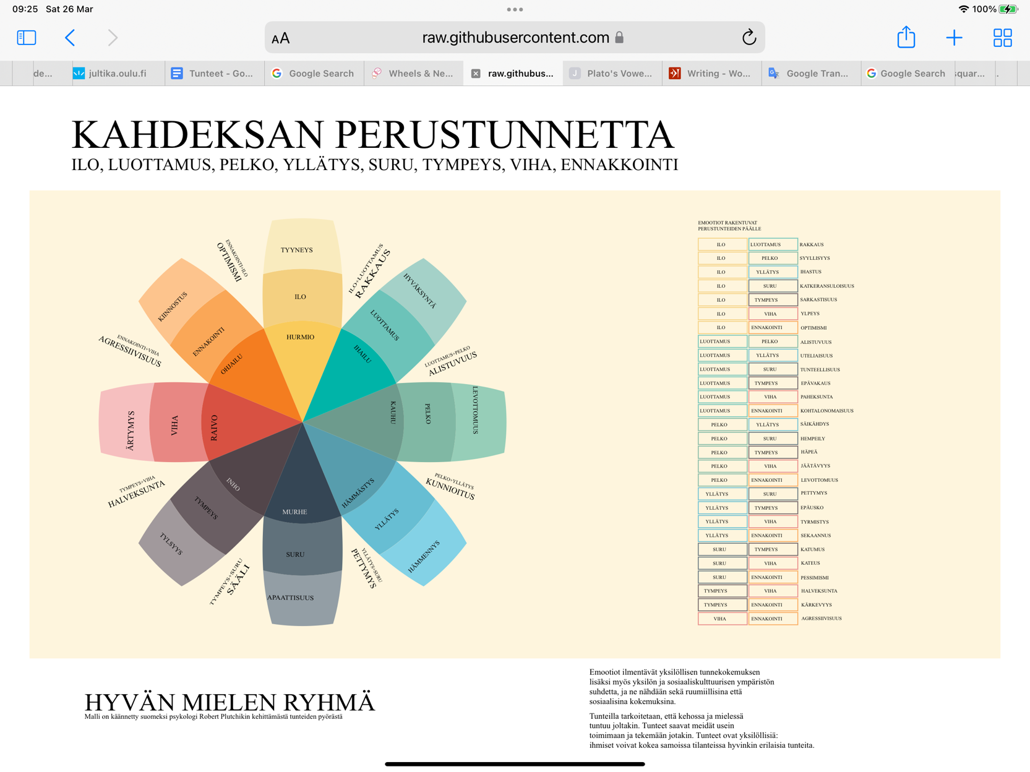

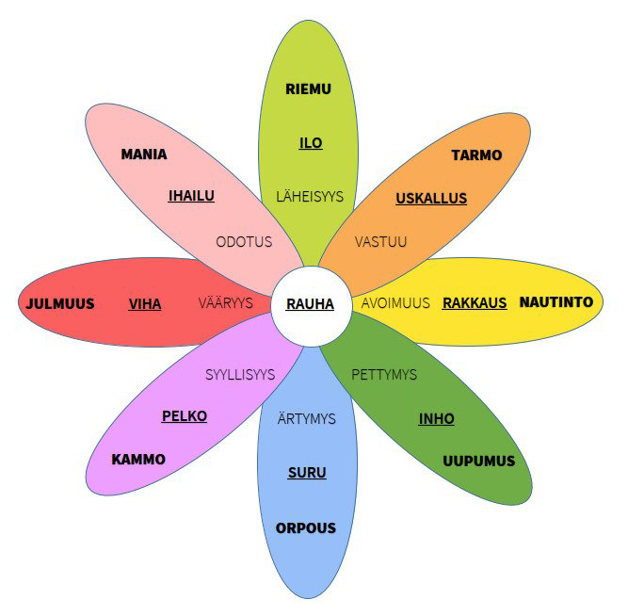

Syyllisyys | Odotus | Läheisyys | Vääryys
Pelko | Ihailu | Ilo | Viha
Kammo | Mania | Riemu | Julmuus

Pelko | Luottamus | Ilo | Viha

Ärtymys | Pettymys | Avoimuus | Vastuu
Suru | Inho | Rakkaus | Uskallus
Orpous | Uupumus | Nautinto | Tarmo

Suru | Tympeys

Sheet9
 | Ohjaaja (punainen) on ekstravertti ajattelija. He ovat tuloshakuisia, itsevarmoja ja hyviä päätöksenteossa. Johtaja haluaa pitää järjestyksen tiimissään ja käyttää mieluummin kovaa dataa tuottavuuden ja edistymisen mittaamiseen. He pitävät myös kilpailusta ja hallinnasta ja pyrkivät aina menestykseen. Heidän suurin pelkonsa on hallinnan menettäminen ja/tai epäonnistuminen.
 | Motivaattori (oranssi)on ekstravertti intuitiivinen henkilö. Nämä ovat positiivisia ajattelijoita, innostuneita ihmisiä, jotka haluavat motivoida muita ihmisiä eteenpäin. Heillä on lahja löytää yhteyksiä eri tapahtumien välillä ja kääntää ne uusiksi mahdollisuuksiksi. Kuten seikkailu ja rajattomat mahdollisuudet ja pyrkiä arvovaltaa ja kunnioitusta. Heidän suurin pelkonsa on joutua rajoitetuksi tai menettää kunnioitus.
 | Inspiraattori (keltainen)on ekstravertti tuntevainen. Nämä ovat luovia ja vakuuttavia ihmisiä, joilla on ihmistaitoja. He eivät ole vain hyviä jakamaan omia tunteitaan, vaan heillä on myös lahja lukea, mitä muut ihmiset saattavat tarvita tyydyttääkseen. Inspiroijat ovat ihmisiä, jotka varmistavat, että kaikki ryhmässä viihtyvät, ja he rakastavat vuorovaikutusta. Innostajat tavoittelevat hyväksyntää ja suosiota, ja he pelkäävät hylkäämistä ja yksinäisyyttä.
 | Auttaja (kalkki) on todellinen tunto. He auttavat muita, jakavat ideoita ja ovat joustavimpia. Auttajat nauttivat läheisyydestä ja kiintymyksestä, pyrkivät ihmissuhteisiin ja haluavat muuttaa maailmaa. Heidän suurimmat pelkonsa ovat hylätyksi tuleminen tai eristäytyminen. Auttajat saavat yleensä korkeat pisteet joko introvertti-intuition tai ekstravertti-aistin yhdistelmässä.
 | Tukija (vihreä)on introvertti tunteva. Nämä ovat hyviä kuuntelijoita, jotka ovat uskollisia joukkueelle ja haluavat työskennellä ryhmässä. Heidän lahjansa on yksinkertaisesti tietää, mikä on oikein tai väärin, ja tietää, mikä ajaa ihmisiä kuuntelemalla heidän sisuaan. He rakastavat tämän lahjan käyttämistä muiden auttamiseen ja pyrkivät harmoniaan ja hyväksyntään. Heidän suurimmat pelkonsa ovat konfliktit ja muutos.
 | Koordinaattori (vaaleansininen) on henkilö, joka saa korkeat pisteet sisäänpäinkääntymisessä ja aistimisessa. Hän on kuningas sekä ajanhallinnassa että suunnittelussa. He ovat yleensä hyviä oppimaan aiemmista kokemuksista estääkseen saman ongelman toistumisen. Koordinaattorit rakastavat rakennetta ja turvallisuutta ja pyrkivät oikeellisuuteen. He pelkäävät riskejä ja kaaosta.
 | Tarkkailija (sininen)on introvertti ajattelija ja hän on hyvä määrittämään rakenteita, analysoimaan dataa ja tunnettu tietämystään myytävästä tuotteesta. Tarkkailijat nauttivat idean tai ongelman ytimeen perehtymisestä ja täsmällisen oikean terminologian löytämisestä viestiäkseen siitä. He rakastavat logiikkaa ja tosiasioita, pyrkivät ymmärrykseen ja objektiiviseen totuuteen. He pelkäävät hämmennystä ja ajanpainetta.
 | Reformer (violetti) on todellinen ajattelija. He ovat määrätietoisia työtovereita, jotka ovat hyviä seuraamaan suoritustaan ​​ja ovat yleensä erittäin kurinalaisia. He rakastavat ongelmien ratkaisemista, tavoittelevat täydellisyyttä ja erinomaisuutta ja pelkäävät siksi, että työtä ei tehdä kunnolla. Uudistajat saavat yleensä korkeat pisteet joko introvertti-intuitiossa tai ekstraverttisissä aistimuksissa.

 | Kylmää sinistä näyttää joku, joka on erittäin vaativa, joka haluaa kaiken tekemisensä olevan korkeatasoista, joka on varovainen ja huomaavainen. He ovat tietoisia toimissaan ja työskentelevät muodollisen rakenteen puitteissa. Ryhmässä he pyrkivät ymmärrykseen, ja muut voivat nähdä heidät ajattelevaisina ja analyyttisinä, mutta joskus etäisinä ja tunteettomana.

 | Maanvihreää näyttää joku, joka välittää ja kannustaa ja joka arvostaa vakautta ja muiden tukemista. He jakavat mielellään muiden kanssa ja ovat kärsivällisiä opettaessaan uutta taitoa. Heidän perimmäisenä tavoitteenaan on harmonia ja ryhmässä he edistävät konsensusta. Muut pitävät heitä miellyttävinä ja rentoina, mutta heitä voidaan myös pitää lempeinä ja tottelevaisina.

 | Auringonpaistetta näyttää henkilö, joka on hauska ja rakastaa vuorovaikutusta muiden kanssa. He arvostavat seurustelua ja ovat innostuneita toisten seurassa, varsinkin kun he osoittavat taitojaan. Ryhmässä työskennellessä he kaipaavat tunnustusta. Ne ovat dynaamisia ja spontaaneja, mikä voi saada muut pitämään ne epäjärjestyneinä.

 | Tulisen punaista näyttää joku, joka on toiminnanhaluinen, varma ja luottavainen. He nauttivat haasteista ja ovat usein kilpailukykyisiä ja päättäväisiä menestyäkseen. Tämä päättäväisyys tarkoittaa, että heidän päämääränsä on saavutus ja haasteiden voittaminen, mutta heidän yksimielisyys voi joskus saada muut näkemään heidät kärsimättöminä.

 | Ohjaaja (tulisenpunainen)
 | Ekstravertoitu ajattelu
 | Ohjaaja on henkilö, joka keskittyy ensisijaisesti tuloksiin. Heidän tärkein prioriteettinsa on saada tärkein tekemänsä tehtävä korkealle tasolle ja ajallaan, eivätkä he pelkää tehdä suuria päätöksiä ja toteuttaa niitä itsevarmasti. Nämä ominaisuudet tekevät heistä erinomaisia ​​johtajia, mutta heidän on oltava varovaisia, jotta he eivät tule esiin työntyneiltä tai kärsimättömiltä.

 | Motivaattori (tulisenpunainen ja auringonkeltainen)
 | Ekstravertoitu intuitio
 | Motivaattorilla on sama halu saavuttaa tuloksia kuin ohjaajalla, mutta tätä lieventää positiivisen ajattelun ja hauskanpidon korostaminen. Tällä henkilöllä on korkea innostus ja hän voi motivoida ryhmää ottamaan vastaan ​​tehtävän tai voittamaan haasteen. Heidän kykynsä innostaa ihmisiä toteuttamaan suunnitelmia tekee heistä hyvin sopivia rooleihin, joissa he innostavat henkilöstöään saavuttamaan tavoitteensa.

 | Inspiraattori (auringonpaisteen keltainen)
 | Ekstravertoitu tunne
 | Inspiraattorin suurin vahvuus on hänen ihmistaitonsa, sillä he nauttivat muiden seurasta ja heillä on hyvä käsitys siitä, kuinka motivoida ja inspiroida heitä. Mutta he eivät ole vain cheerleadereita – he ovat luovia tyyppejä, jotka voivat löytää ihmislähtöisiä ratkaisuja ongelmiin, joita muut eivät ehkä ajattele. Heidän taivuttelukykynsä voi tehdä heistä hyviä myyjiä sekä luovan tiimin jäseniä.

 | Auttaja (auringonpaisteen keltainen ja maanvihreä)
 | Introvertti intuitio ulkopuolisella aistilla Auttajalla
 | on inspiroijan sosiaalisia puolia, mutta myös maadoittuneempi, välittävä puoli. Villin luovuuden sijaan heillä on vakaampi, tukevampi ja käytännöllisempi lähestymistapa. He nauttivat ennen kaikkea muiden auttamisesta ja ovat valmiita olemaan joustavia ja näkemään muiden näkemykset. Heidän taitonsa jakaa ideoita tekee heistä erinomaisia ​​välittäjiä, koska he ovat hyviä auttamaan ryhmää rakentamaan konsensusta.

 | Kannattaja (maanvihreä)
 | Introvertti Feeling
 | Kannattaja on henkilö, joka haluaa pysyä poissa valokeilasta ja helpottaa ryhmän työtä. He ovat erinomaisia ​​kuuntelijoita ja voivat empatiaa muita kohtaan, joten heistä tulee hyviä ohjaajia. He ovat erittäin uskollisia tiimilleen ja haluavat työskennellä tukeen muita ja ryhmää sen sijaan, että he ajavat tuloksia yksin.

 | Koordinaattori (maanvihreä ja viileä sininen)
 | Introvertti aistiminen
 | Koordinaattori on hyvin organisoitunut ja painottaa suunnittelua ja ajanhallintaa. Heillä on käytännöllinen lähestymistapa siihen, mitä voidaan saavuttaa ja mitä toimenpiteitä suunnitelman toteuttaminen edellyttää. He ovat erinomaisia ​​hallintohenkilöstöä ja projektipäälliköitä.

 | Tarkkailija (kylmänsininen)
 | Introvertti ajattelu
 | Tarkkailija on yksityiskohtiin suuntautunut ja välittää siitä, että kaikki on oikein ja korkeatasoisesti määriteltyä. He ovat vahvoja analysoinnissa ja sääntöjen tai ohjeiden noudattamisessa, joten he sopivat hyvin testaus- tai noudattamisrooleihin ja oikeastaan ​​kaikkiin rooleihin, jotka vaativat analyyttistä ja käytännön ajattelua. Soveltuu usein erinomaisesti juridisiin, taloudellisiin ja teknologisiin harrastuksiin.

 | Reformer (kylmä sininen ja tulipunainen)
 | Extraverted Sensing introverted intuition kanssa

 | Uudistaja haluaa sekä korkeita standardeja että vahvoja tuloksia, mikä tekee heistä erittäin määrätietoisia. Heillä on vahvuus suorituskyvyn ja kurinalaisuuden seurannassa, joten he sopivat hyvin rooleihin, joissa päätökset voidaan joutua tekemään logiikan ja datan perusteella ihmisten ja suhteiden sijaan.

 | Jos tämä ensimmäinen yleiskatsaus on herättänyt kiinnostuksesi ja haluat tietää enemmän Jungin persoonallisuustyypeistä, palaa pian takaisin, sillä se on seuraavan postauksen aihe. Voit myös lukea lisää osoitteessa www.scottstedtalk.com .

 | Johtaja| Ekstravertoitu ajattelu| Tuloskeskeinen, päättäväinen, itsevarma
 | Motivaattori | Ekstravertoitu intuitio | Rohkeutta, innostusta, positiivista ajattelua
 | Inspiraattori | Ekstravertoitu tunne | Vakuuttava, luova, ihmisten taidot
 | Uudistaja | Ekstravertti aistiminen sisäänpäin kääntyneellä intuitiolla | Päättäväisyys, suorituskyvyn seuranta, kurinalaisuus
 | Apulainen | Introvertti intuitio ja ekstravertti aistiminen | Joustava ja auttaa muita, jaettu ideoita
 | Tukija| Introvertti tunne| Kuuntelee, uskollinen, tiimillinen lähestymistapa
 | Koordinaattori | Introverttitunnistus | Suunnittelu, organisointi, ajanhallinta
 | Tarkkailija | Introvertti ajattelu | Asettaa standardeja, tuotetuntemusta, analysointia

 | Punaiset ovat ekstravertit ajattelijat. Heidän vahvuuksiaan ovat objektiivinen ajattelu, kyky erottaa tehtävät ihmisestä ja he ovat kilpailukykyisiä. Heidän mottonsa on: Tehdään se nyt, ja hyvänä päivänä punaiset ihmiset ovat päättäneet saavuttaa tuloksia. He ovat hyviä ohjaamaan tiimiä ohjeiden perusteella.
 | Punaisten ihmisten stressitilanteet syntyvät keskittymiskyvyttömyydestä tai kun päätöksen tekeminen kestää hetken. Kun punaiset ihmiset kokevat stressiä, he muuttuvat kärsimättömiksi, ärsyyntyneiksi tai jopa aggressiivisiksi. On tärkeää antaa heille hallinta, kun näin tapahtuu, tekemällä päätös (tai jopa antamalla heidän tehdä se) tai kutsumalla aikakatkaisu.
 | Keltaiset ihmiset ovat ekstravertteja tunteita. Punaisiin ihmisiin verrattuna he ovat henkilökohtaisemmin mukana tekemissään päätöksissä ja ovat hyviä motivoimaan muita. Heidän mottonsa on: Tehdään se yhdessä, ja hyvänä päivänä he osaavat motivoida muita innostuneisuudellaan.
 | Keltaiset kokevat stressiä, kun heidän joustavuus on rajoitettua, kun ei ole vuorovaikutusta tai mahdollisuutta pitää hauskaa. Keltaiset ihmiset reagoivat stressiin olemalla ylireagointia tai yrittämällä painostaa itseään monilla argumenteilla. Päästäkseen pois tilanteesta, keltaisten ihmisten on saatava tilaa liikkua, pelastaa kasvonsa tai voit yksinkertaisesti häiritä heidän huomionsa vaihtamalla aihetta.
 | Vihreät ihmiset ovat introvertteja. He pyrkivät epävirallisessa ympäristössä ja he ovat työtovereita, jotka varmistavat, että tiimin jäsenten väliset suhteet ovat kunnossa. Heidän mottonsa on: Tehdään huolella, ja hyväna päivänä he ovat kärsivällisiä, rentoa, rohkaisevia ja haluavat jakaa tietoa.
 | Vihreät ihmiset kokevat stressiä, kun ihmisiä kohdellaan epäoikeudenmukaisesti, kun arvot ovat vaakalaudalla tai kun heillä on aikapainetta. He reagoivat stressiin olemalla itsepäisiä, vastustuskykyisiä tai vetäytymällä keskustelusta. Auttaaksesi vihreitä ihmisiä pääsemään pois stressaavasta tilanteesta, sinun on palautettava ihmisten välinen luottamus henkilökohtaisen kontaktin avulla.
 | Siniset ihmiset, neljäs ja viimeinen persoonallisuustyyppi, ovat tehtävälähtöisiä introvertteja ajattelijoita. He ovat vahvoja seuraamaan prosesseja ja standardeja, ja ovat yleensä vahvoja analytiikassa, tarkkaillen yksityiskohtia. Heidän mottonsa on: Tehdään se oikein, ja hyvänä päivänä siniset ihmiset ovat muodollisia, tarkkoja, huolellisia ja kysyvät paljon.
 | Siniset ihmiset kokevat stressiä, kun he ajattelevat, että huonoa työtä tehdään, tietoa puuttuu tai kun tehtäviä kiirehditään. He vastaavat tähän stressiin kysymällä lisää kysymyksiä, mikä voi johtaa keskusteluihin monista pienistä yksityiskohdista.
 | Auttaa sinistä ih

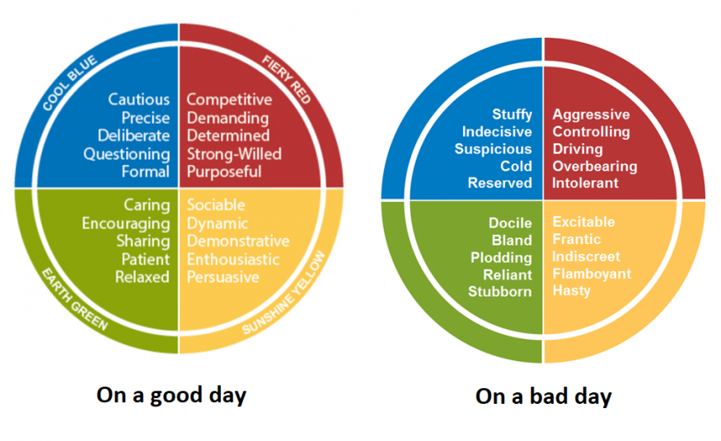
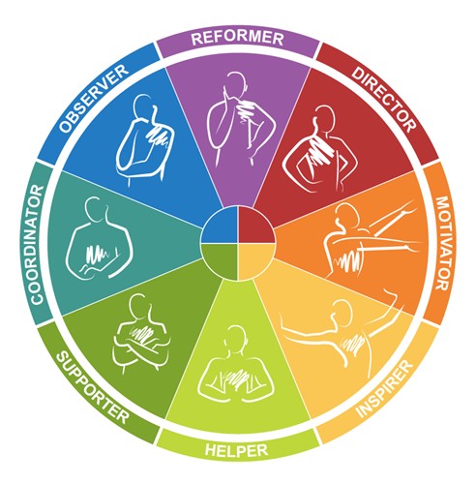
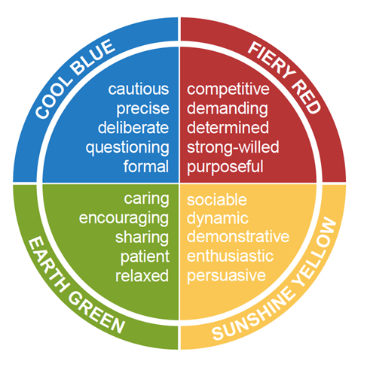
 | Good day | Hyvä päivä |  |  |  | Bad day | Huono päivä
 | Cautious | Varovainen |  | COOL BLUE |  | Stuffy | Tylsä
 | Precise | Tarkka |  |  |  | Indecisive | Päättämätön
 | Deliberate | Punnitseva |  |  |  | Suspicious | Epäilevä
 | Questioning | Kyseenalaistava |  |  |  | Cold | Kylmä
 | Formal | Muodollinen |  |  |  | Reserved | Varautunut
 | Caring | Huolehtiva |  | EARTH GREEN |  | Docile | Sopeutuva
 | Encouraging | Kannustava |  |  |  | Bland | Vaisu
 | Sharing | Jakava |  |  |  | Plodding | Yksitoikkoinen
 | Patient | Kärsivällinen |  |  |  | Reliant | Luottavainen
 | Relaxed | Rento |  |  |  | Stubborn | Itsepäinen
 | Competitive | Kilpaileva |  | FIERY RED |  | Aggressive | Hyökkäävä
 | Demanding | Vaativa |  |  |  | Controlling | Hillitsevä
 | Determined | Päättäväinen |  |  |  | Driving | Pakottava
 | Strong-Willed | Vahvatahtoinen |  |  |  | Overbearing | Määräilevä
 | Purposeful | Tarkoituksenmukainen |  |  |  | Intolerant | Suvaitsematon
 | Sociable | Seurallinen |  | SUNSHINE YELLOW |  | Excitable | Hermostunut
 | Dynamic | Aikaansaava |  |  |  | Frantic | Kiihkeä
 | Demonstrative | Avoin |  |  |  | Indiscreet | Tahditon
 | Enthousiastic | Innostunut |  |  |  | Flamboyant | Mahtipontinen
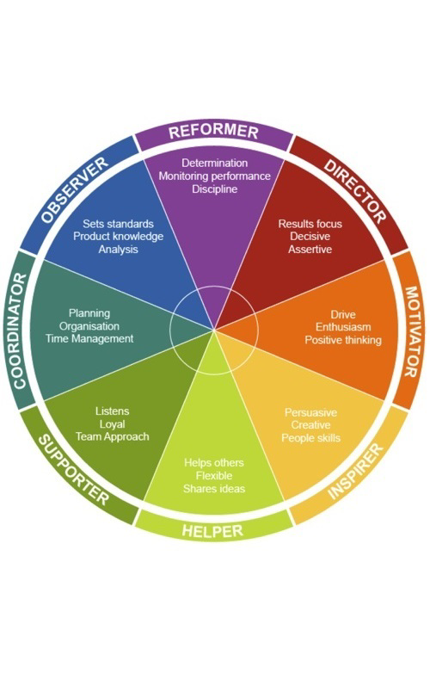
 | Persuasive | Vakuuttava |  |  |  | Hasty | Hätäinen |  |  |  |  |  |  |  |  | OBSERVER |  | TARKKAILIJA |  | Tarkkailija | Introvertti ajattelu | Asettaa standardeja, tuotetuntemusta, analysointia
 |  |  |  |  |  |  |  |  |  |  |  |  |  |  |  | Sets standards |  | Asettaa standardeja
 |  |  |  |  |  |  |  |  |  |  |  |  |  |  |  | Product knowledge |  | Tuotetietous
 |  |  |  |  |  |  |  |  |  |  |  |  |  |  |  | Analysis |  | Analyysit
 |  |  |  |  |  |  |  |  |  |  |  |  |  |  |  | REFORMER |  | UUDISTAJA |  | Uudistaja | Ekstravertti aistiminen sisäänpäin kääntyneellä intuitiolla | Päättäväisyys, suorituskyvyn seuranta, kurinalaisuus
 | A | 12.5 |  |  |  |  |  |  |  |  |  |  |  |  |  | Determination |  | Päättäväisyys
 | B | 12.5 |  |  |  |  |  |  |  |  |  |  |  |  |  | Monitoring performance |  | Suorituksen seuranta
 | C | 12.5 |  |  |  |  |  |  |  |  |  |  |  |  |  | Discipline |  | Kuri
 | D | 12.5 |  |  |  |  |  |  |  |  |  |  |  |  |  | DIRECTOR |  | JOHTAJA |  | Johtaja| Ekstravertoitu ajattelu| Tuloskeskeinen, päättäväinen, itsevarma
 | E | 12.5 |  |  |  |  |  |  |  |  |  |  |  |  |  | Results focus |  | Tuloskeskeinen
 | F | 12.5 |  |  |  |  |  |  |  |  |  |  |  |  |  | Decisive |  | Ratkaiseva
 | G | 12.5 |  |  |  |  |  |  |  |  |  |  |  |  |  | Assertive |  | Itsevarma
 | H | 12.5 |  |  |  |  |  |  |  |  |  |  |  |  |  | MOTIVATOR |  | KANNUSTAJA |  | Motivaattori | Ekstravertoitu intuitio | Rohkeutta, innostusta, positiivista ajattelua
 |  |  |  |  |  |  |  |  |  |  |  |  |  |  |  | Drive |  | Rohkeutta
 |  |  |  |  |  |  |  |  |  |  |  |  |  |  |  | Enthusiasm |  | Innostuneisuus
 |  |  |  |  |  |  |  |  |  |  |  |  |  |  |  | Positive thinking |  | Positiivinen ajattelu
 |  |  |  |  |  |  |  |  |  |  |  |  |  |  |  | INSPIRER |  | INNOSTAJA |  | Inspiraattori | Ekstravertoitu tunne | Vakuuttava, luova, ihmisten taidot
 |  |  |  |  |  |  |  |  |  |  |  |  |  |  |  | Persuasive |  | Vakuuttava
 |  |  |  |  |  |  |  |  |  |  |  |  |  |  |  | Creative |  | Luova
 |  |  |  |  |  |  |  |  |  |  |  |  |  |  |  | People skills |  | Vuorovaikutustaidot
 |  |  |  |  |  |  |  |  |  |  |  |  |  |  |  | HELPER |  | AUTTAJA |  | Apulainen | Introvertti intuitio ja ekstravertti aistiminen | Joustava ja auttaa muita, jaettu ideoita
 |  |  |  |  |  |  |  |  |  |  |  |  |  |  |  | Helps others |  | Auttaa muita
 |  |  |  |  |  |  |  |  |  |  |  |  |  |  |  | Flexible |  | Joustava
 |  |  |  |  |  |  |  |  |  |  |  |  |  |  |  | Shares ideas |  | Jakaa ideoita
 |  |  |  |  |  |  |  |  |  |  |  |  |  |  |  | SUPPORTER |  | TUKIJA |  | Tukija| Introvertti tunne| Kuuntelee, uskollinen, tiimillinen lähestymistapa
 |  |  |  |  |  |  |  |  |  |  |  |  |  |  |  | Listens |  | Kuuntelee
 |  |  |  |  |  |  |  |  |  |  |  |  |  |  |  | Loyal |  | Uskollinen
 | A | 25 |  |  |  |  |  |  |  |  |  |  |  |  |  | Team Approach |  | Yhteistyö
 | B | 25 |  |  |  |  |  |  |  |  |  |  |  |  |  | COORDINATOR |  | RYTMITTÄJÄ |  | Koordinaattori | Introverttitunnistus | Suunnittelu, organisointi, ajanhallinta
 | C | 25 |  |  |  |  |  |  |  |  |  |  |  |  |  | Planning |  | Suunnittelu
 | D | 25 |  |  |  |  |  |  |  |  |  |  |  |  |  | Organisation |  | Järjestely
 |  |  |  |  |  |  |  |  |  |  |  |  |  |  |  | Time Management |  | Ajanhallinta

 | Se, onko joku INTROVERTI TAI EXTRAVERTI , on Carl Jungin kuvaama ensimmäinen akseli, jolla ei ole mitään tekemistä äänekkäämisen tai ujouden kanssa, kuten useimmat ihmiset ajattelevat, vaan pikemminkin energiatasojen lataamistapaan. Tarvitsetko aikaa itsellesi? Vai pidätkö mieluummin hengailua ryhmän kanssa saadaksesi energiaa takaisin?
 | Introvertithaluavat käyttää energiaansa käsitteiden ja ideoiden miettimiseen. He eivät tarvitse monia ulkoisia ärsykkeitä ja ovat siksi nopeasti "ylistimuloituja". He ajattelevat ennen tekoa, etsivät hiljaisuutta, kun heidän on keskityttävä, ja haluavat ymmärtää maailmaa sen muuttamisen sijaan. Introvertit kommunikoivat mieluummin tekstillä kuin puheella, koska he voivat silloin tarkkaan miettiä, miten he haluaisivat ilmaista itseään. Introvertit eivät myöskään yleensä pidä äkillisistä muutoksista. Suuren ryhmän edessä esiintyminen on usein introvertille väsyttävää, ja introvertin kouluttajan haasteena olisi löytää tarpeeksi rauhaa ja hiljaisuutta latautuakseen. Lopulta heidän on vaikea mainostaa itseään.
 | Ekstravertittoisaalta saada enemmän energiaa muilta ihmisiltä ja mielellään kuluttaa energiaa asioiden tekemiseen ja ihmisten kanssa viettämiseen. He tarvitsevat ulkoisia ärsykkeitä esiintyäkseen ja mieluummin vain kokeilevat jotain sen sijaan, että ajattelevat sitä liikaa. Ekstravertit haluavat pitää itsensä kiireisinä ja kyllästyvät, kun he eivät ole. He ovat hyviä neuvottelemaan ja jättävät itsestään hyvän ensivaikutelman. Ekstravertin haasteita ovat kuunteleminen (etenkin introverttien, joille on annettava mahdollisuus) ja yksityiskohtien tarkkailu.

 | Toinen akseli, joka määrittää, mihin neljännekseen persoonallisuutesi sopii, on AJATTELU VS. TUNNE . Tällä spektrillä Jung kuvaa tapaa, jolla ihmiset tekevät päätöksiä: logiikkaan (ajattelu) tai ihmisiin ja heidän tunteisiinsa (tunne) perustuen.
 | Ajattelijat ovat ihmisiä, jotka aloittavat ajattelunsa logiikasta (päästään). He näkevät maailman mustavalkoisena ja voivat siksi tehdä nopeita päätöksiä tämänhetkisen tiedon perusteella. Arvo asetetaan arvojen yläpuolelle ja totuuden kertominen on tärkeämpää kuin tahdikkaasti neuvotteleminen. Koska ajattelijat eivät yleensä näytä tunteita liikaa, kaupankäynti ajattelijan kanssa on nopeaa ja tehokasta. Huono puoli on, että ajattelijan kanssa asioiminen on jotain, jonka tuntejat pitävät kylmänä tai sydämettömänä.
 | Tunturittoisaalta perustavat päätöksensä pikemminkin vatsaan (sydämeensä) ja ottavat huomioon henkilökohtaiset suhteensa kommunikoinnissa. Arvot asetetaan arvon yläpuolelle ja päätökset tehdään sen mukaan, mitä se merkitsee muille asianosaisille, ei pelkkien tosiasioiden perusteella. Taktisuus on tärkeämpää kuin kova totuus, ja siksi tunteja voi joskus jättää huomiotta tämän epämiellyttävän totuuden. Tunteiden ajatellaan olevan "emotionaalisia" ja "epäluotettavia".

 | Factual |  | Asiallinen |  |  | Bold |  | Uskalias
 | Diligent |  | Ahkera |  |  | Efficient |  | Tehokas
 | Objective |  | Puolueeton |  |  | Focused |  | Keskittynyt |  |  |  |  |  |  | Tietäjä
 | Structured |  | Järjestelmällinen |  |  | Fast Pacen |  | Nopeatempoinen |  |  |  |  |  |  | Motto: totuus vapauttaa sinut
 | Consistent |  | Johdonmukainen |  |  | Action-oriented |  | Toimintasuuntautunut |  |  |  |  | Hallitsija
 |  |  |  |  |  |  |  |  |  |  |  |  | Motto: valta ei ole kaikki kaikessa, se on ainoa asia
 | Considerate |  | Huomaavainen |  |  | Interactive |  | Vastavuoroinen |  |  | Taikuri |  |  |  |  |  | Hoitaja
 | Supportive |  | Avustava |  |  | Optimistic |  | Myönteinen |  |  | Motto: saan asiat tapahtumaan |  |  |  |  |  | Motto: rakasta lähimmäistäsi niin kuin itseäsi
 | Reliable |  | Luotettava |  |  | Sociable |  | Seurallinen |  |  |  |  |  | Asiallinen | Huomaavainen
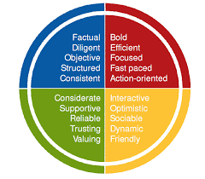
 | Trusting |  | Luottavainen |  |  | Dynamic |  | Aikaansaava |  |  |  |  |  | Ahkera | Avustava
 | Valuing |  | Arvostava |  |  | Friendly |  | Ystävällinen |  |  | Vaeltaja |  |  | Puolueeton | Luotettava |  |  | Rakastaja
 |  |  |  |  |  |  |  |  |  |  | Motto: Älä aitaa minua sisään |  |  | Järjestelmällinen | Luottavainen |  |  | Motto: sinä olet ainoa
 |  |  |  |  |  |  |  |  |  |  |  |  |  | Johdonmukainen | Arvostava

 |  |  |  |  |  |  |  |  |  | Sankari |  |  |  | Uskalias | Vastavuoroinen
 | Jung’s 8 Personality Types |  |  |  |  |  |  |  |  | Motto: mistä löytyy tahtoa, löytyy myös keinoja |  |  |  | Tehokas | Myönteinen |  |  |  | Tavis
 | Jung formulated eight personality types, which are the basis for the Briggs Myers' 16 personalities. The eight types are: |  |  |  |  |  |  |  |  |  |  |  |  | Keskittynyt | Seurallinen |  |  |  | Motto: kaikki miehet ja naiset on luotu tasa-arvoisiksi
 |  |  |  |  |  |  |  |  |  |  |  |  |  | Nopeatempoinen | Aikaansaava
 | Extraverted Thinking |  |  |  |  |  |  |  |  |  |  | Kapinallinen |  | Toimintasuuntautunut | Ystävällinen |  | Narri
 | Introverted Thinking |  |  |  |  |  |  |  |  |  |  | Motto: säännöt on tehty rikottaviksi |  |  |  |  | Motto: elät vain kerran
 | Extraverted Feeling |  |  |  |  |  |  |  |  |  |  |  |  | Luoja
 | Introverted Feeling |  |  |  |  |  |  |  |  |  |  |  |  | Motto: Jos voit kuvitella sen, se voidaan tehdä
 | Extraverted Sensation |  |  |  |  |  |  |  |  |  |  |  |  |  | Viaton
 | Introverted Sensation |  |  |  |  |  |  |  |  |  |  |  |  |  | Motto: vapaus olla sinä ja minä
 | Extraverted Intuition
 | Introverted Intuition
 | You’ll notice the absence of Judging and Perceiving. Jung made no mention of these traits and they were added later in Myers and Briggs' system.

 | The Basics of Myers & Briggs' Personality Theory
 | The Myers-Briggs system describes a person’s personality through four opposing personality functions, variously known as dichotomies, preferences or scales. The first three preferences are based on the writings of Jung; Katherine Cook Briggs added the final preference, Judging versus Perceiving, based on her own observations.

 | Extraversion vs. Introversion: How do you gain energy? Extraverts like to be with others and gain energy from people and the environment. Introverts gain energy from alone-time and need periods of quiet reflection throughout the day.
 | Sensing vs. Intuition: How do you collect information? Sensors gather facts from their immediate environment and rely on the things they can see, feel and hear. Intuitives look more at the overall context and think about patterns, meaning, and connections.
 | Thinking vs. Feeling: How do you make decisions? Thinkers look for the logically correct solution, whereas Feelers make decisions based on their emotions, values, and the needs of others.
 | Judging vs. Perceiving: How do you organize your environment? Judgers prefer structure and like things to be clearly regulated, whereas Perceivers like things to be open and flexible and are reluctant to commit themselves.

 | ENTJ
 | The Commander

 | Strategic leaders, motivated to organize change

 | INTJ
 | The Mastermind

 | Analytical problem-solvers, eager to improve systems and processes

 | ENTP
 | The Visionary

 | Inspired innovators, seeking new solutions to challenging problems

 | INTP
 | The Architect

 | Philosophical innovators, fascinated by logical analysis

 | ENFJ
 | The Teacher

 | Idealist organizers, driven to do what is best for humanity

 | INFJ
 | The Counselor

 | Creative nurturers, driven by a strong sense of personal integrity

 | ENFP
 | The Champion

 | People-centered creators, motivated by possibilities and potential

 | INFP
 | The Healer

 | Imaginative idealists, guided by their own values and beliefs

 | ESTJ
 | The Supervisor

 | Hardworking traditionalists, taking charge to get things done

 | ISTJ
 | The Inspector

 | Responsible organizers, driven to create order out of chaos

 | ESFJ
 | The Provider

 | Conscientious helpers, dedicated to their duties to others

 | ISFJ
 | The Protector

 | Industrious caretakers, loyal to traditions and institutions

 | ESTP
 | The Dynamo

 | Energetic thrillseekers, ready to push boundaries and dive into action

 | ISTP
 | The Craftsperson

 | Observant troubleshooters, solving practical problems

 | ESFP
 | The Entertainer

 | Vivacious entertainers, loving life and charming those around them

 | ISFP
 | The Composer

 | Gentle caretakers, enjoying the moment with low-key enthusiasm

 | Thinking |  | Feeling |  | Sensation |  | iNtuition
Extrovert | analytical, |  | sociable, |  | practical, hands- |  | adventurous,
 | strategic, plans, |  | sentimental, |  | on, pleasure- |  | innovative, seeks
 | implements, |  | seeks personal |  | seeking, hard- |  | novelty,
 | organises others |  | and social success |  | headed |  | proposes change

Introvert | contemplative, |  | inaccessible, |  | intense, |  | idealistic,
 | discovering, |  | enigmatic, self- |  | obsessive, |  | visionary,
 | theoretical, seeks |  | contained, seeks |  | detached, |  | esoteric,
 | self-knowledge |  | inner intensity |  | connoisseur, |  | mystical, aloof
 |  |  |  |  | expert

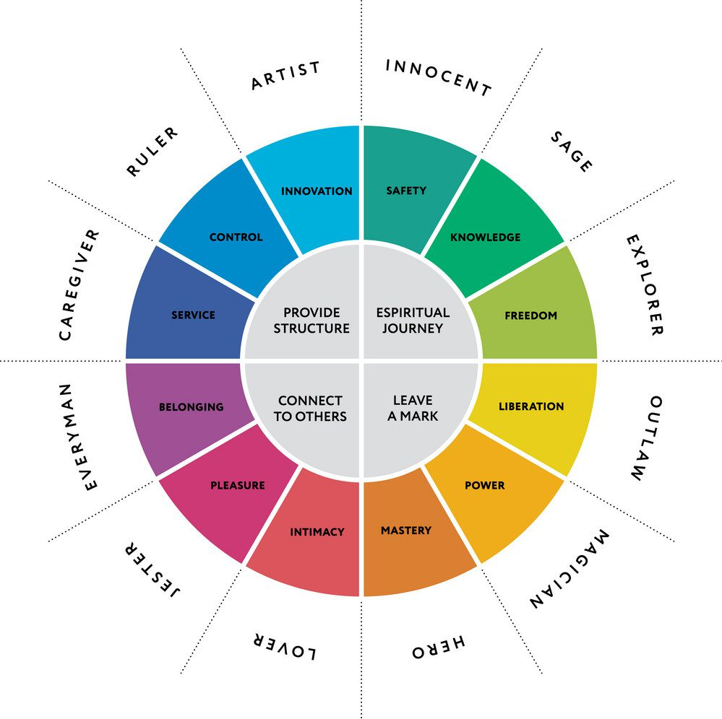
 | Ruler
 | Creator/Artist
 | Sage
 | Innocent
 | Explorer
 | Rebel
 | Hero
 | Wizard
 | Jester
 | Everyman
 | Lover
 | Caregiver

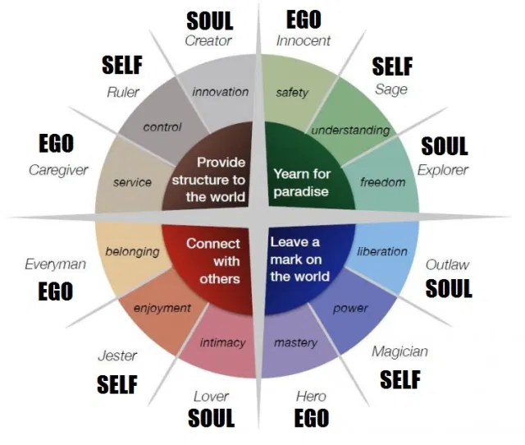
 | The 4 Cardinal Orientations
 | The 4 cardinal orientations that the archetypes are seeking to realise are:
 | Ego – Leave a Mark on the World
 | Order – Provide Structure to the World
 | Social – Connect to others
 | Freedom – Yearn for Paradise

 | Detailed Description of Desires, Fears and Talents of each of the 12 Archetypes |  |  |  |  |  |  |  | Yksityiskohtainen kuvaus jokaisen 12 arkkityypin haluista, peloista ja kyvyistä
 | The Ego Types |  |  |  |  |  |  |  | Ego-tyypit
 | 1. The Innocent |  |  |  |  |  |  |  | 1. Viaton
 | Motto: Free to be you and me |  |  |  |  |  |  |  | Motto: vapaus olla sinä ja minä
 | Core desire: to get to paradise |  |  |  |  |  |  |  | Ydintoive: päästä paratiisiin
 | Goal: to be happy |  |  |  |  |  |  |  | Tavoite: olla onnellinen
 | Greatest fear: to be punished for doing something bad or wrong |  |  |  |  |  |  |  | Suurin pelko: tulla rangaistuksi tekemästä jotain pahaa tai väärin
 | Strategy: to do things right |  |  |  |  |  |  |  | Strategia: tehdä asiat oikein
 | Weakness: boring for all their naive innocence |  |  |  |  |  |  |  | Heikkous: tylsä kaikesta naiivista viattomuudestaan
 | Talent: faith and optimism |  |  |  |  |  |  |  | Lahjakkuus: usko ja optimismi
 | The Innocent is also known as: Utopian, traditionalist, naive, mystic, saint, romantic, dreamer. |  |  |  |  |  |  |  | Viaton tunnetaan myös nimellä: haaveilija, perinteinen, herkkäuskoinen, uskoo yliluonnolliseen, pyhimys, romantikko, unelmoija
 |  |  |  |  |  |  |  |  | Näyttää aivan siltä kuin viaton olisi lukenut ja sisäistänyt jokaisen itseapukirjan maailmassa. Hän on optimistinen ja etsii aina onnea. Viaton näkee hyvää kaikessa. Hän haluaa tuntea olonsa hyvin sopeutuneeksi ympäröivään maailmaan. Viaton haluaa myös miellyttää toisia ja tuntea kuuluvansa joukkoon.
 | 2. The Everyman |  |  |  |  |  |  |  | 2. Tavis
 | Motto: All men and women are created equal |  |  |  |  |  |  |  | Motto: kaikki miehet ja naiset on luotu tasa-arvoisiksi
 | Core Desire: connecting with others |  |  |  |  |  |  |  | Ydintoive: yhteydenpito muiden kanssa
 | Goal: to belong |  |  |  |  |  |  |  | Tavoite: olla hyväksytty
 | Greatest fear: to be left out or to stand out from the crowd |  |  |  |  |  |  |  | Suurin pelko: jäädä ulkopuolelle tai erottua joukosta
 | Strategy: develop ordinary solid virtues, be down to earth, the common touch |  |  |  |  |  |  |  | Strategia: kehittää tavallisia vankkoja hyveitä, olla maanläheinen, yhteinen kosketus
 | Weakness: losing one’s own self in an effort to blend in or for the sake of superficial relationships |  |  |  |  |  |  |  | Heikkous: oman itsensä menettäminen pyrkiessään sulautumaan pinnallisiin ihmissuhteisiin tai niiden vuoksi
 | Talent: realism, empathy, lack of pretense |  |  |  |  |  |  |  | Lahjakkuus: käytännöllisyys, myötätunto, teeskentelettömyys
 | The Everyman is also known as: The good old boy, regular guy/girl, the person next door, the realist, the working stiff, the solid citizen, the good neighbor, the silent majority. |  |  |  |  |  |  |  | Tavis tunnetaan myös nimellä: kunnon vanhapoika/vanhapiika, tavallinen poika/tyttö, hyvä naapuri, käytännöllinen, kunnon kansalainen, hiljainen enemmistö
 |  |  |  |  |  |  |  |  | Orvolla on avoimia haavoja. Hän tuntee olevansa petetty ja pettynyt. Hän haluaa, että muut ihmiset ottavat vastuun hänen elämästään. Kun kukaan ei tee niin, hän pettyy. Hänellä on tapana viettää aikaa samankaltaisten ihmisten kanssa. Orpo esiintyy usein uhrina. Hän väittää olevansa viaton. Orvolla on kyyninen puoli ja lahjakkuus manipuloida.
 | 3. The Hero |  |  |  |  |  |  |  | 3. Sankari
 | Motto: Where there’s a will, there’s a way |  |  |  |  |  |  |  | Motto: mistä löytyy tahtoa, löytyy myös keinoja
 | Core desire: to prove one’s worth through courageous acts |  |  |  |  |  |  |  | Ydintoive: todistaa arvonsa rohkeilla teoilla
 | Goal: expert mastery in a way that improves the world |  |  |  |  |  |  |  | Tavoite: asiantunteva hallinta tavalla, joka parantaa maailmaa
 | Greatest fear: weakness, vulnerability, being a “chicken” |  |  |  |  |  |  |  | Suurin pelko: heikkous, haavoittuvuus, pelokkuus
 | Strategy: to be as strong and competent as possible |  |  |  |  |  |  |  | Strategia: olla mahdollisimman vahva ja pätevä
 | Weakness: arrogance, always needing another battle to fight |  |  |  |  |  |  |  | Heikkous: ylimielisyys, taistelunhaluinen
 | Talent: competence and courage |  |  |  |  |  |  |  | Lahjakkuus: pätevyys ja rohkeus
 | The Hero is also known as: The warrior, crusader, rescuer, superhero, the soldier, dragon slayer, the winner and the team player. |  |  |  |  |  |  |  | Sankari tunnetaan myös nimellä: soturi, ristiretkeläinen, pelastaja, supersankari, lohikäärmeen tappaja, voittaja ja joukkuepelaaja.
 |  |  |  |  |  |  |  |  | Sankarin elämän keskiössä on valta. Sankarilla on harvinaista elinvoimaa ja kestävyyttä, jota hän käyttää taistellakseen vallan tai kunnian puolesta. Hän tekee kaikkensa välttääkseen tappiota. Itse asiassa hän ei häviä, koska hän ei koskaan anna periksi. Sankari voi olla liian kunnianhimoinen ja hallitseva.
 | 4. The Caregiver |  |  |  |  |  |  |  | 4. Hoitaja
 | Motto: Love your neighbour as yourself |  |  |  |  |  |  |  | Motto: rakasta lähimmäistäsi niin kuin itseäsi
 | Core desire: to protect and care for others |  |  |  |  |  |  |  | Ydintoive: suojella ja huolehtia muista
 | Goal: to help others |  |  |  |  |  |  |  | Tavoite: auttaa muita
 | Greatest fear: selfishness and ingratitude |  |  |  |  |  |  |  | Suurin pelko: itsekkyys ja kiittämättömyys
 | Strategy: doing things for others |  |  |  |  |  |  |  | Strategia: tehdä asioita toisten puolesta
 | Weakness: martyrdom and being exploited |  |  |  |  |  |  |  | Heikkous: uhrautuvuus ja hyväksikäytettävyys
 | Talent: compassion, generosity |  |  |  |  |  |  |  | Lahjakkuus: myötätunto, anteliaisuus
 | The Caregiver is also known as: The saint, altruist, parent, helper, supporter. |  |  |  |  |  |  |  | Hoitaja tunnetaan myös nimellä: pyhimys, pyyteetön, vanhempi, auttaja, tukija.
 |  |  |  |  |  |  |  |  | Hoitaja tuntee olevansa vahvempi kuin muut. Niinpä hän tarjoaa äidillistä suojelua ympärillään oleville. Hän haluaa suojella ihmisiä vahingoittumiselta ja yrittää olla estämättä muiden ihmisten onnellisuutta. Äärimmäisissä tapauksissa hoitaja muuttuu marttyyriksi, joka muistuttaa jatkuvasti kaikkia uhrauksistaan.
 | 5. The Explorer |  |  |  |  |  |  |  | 5. Tutkimusmatkailija
 | Motto: Don’t fence me in |  |  |  |  |  |  |  | Motto: Älä aitaa minua sisään
 | Core desire: the freedom to find out who you are through exploring the world |  |  |  |  |  |  |  | Ydintoive: vapaus saada selville kuka olet tutkimalla maailmaa
 | Goal: to experience a better, more authentic, more fulfilling life |  |  |  |  |  |  |  | Tavoite: kokea parempaa, aitoa, merkityksellisempää elämää
 | Biggest fear: getting trapped, conformity, and inner emptiness |  |  |  |  |  |  |  | Suurin pelko: loukkuun jääminen, mukautuminen ja sisäinen tyhjyys
 | Strategy: journey, seeking out and experiencing new things, escape from boredom |  |  |  |  |  |  |  | Strategia: matka, uusien asioiden etsiminen ja kokeminen, paeta tylsyyttä
 | Weakness: aimless wandering, epäonnistuminen |  |  |  |  |  |  |  | Heikkous: päämäärätön vaeltaminen, sopimattomuus
 | Talent: autonomy, ambition, being true to one’s soul |  |  |  |  |  |  |  | Lahjakkuus: itsenäisyys, kunnianhimo, olla sielulleen uskollinen
 | The explorer is also known as: The seeker, iconoclast, wanderer, individualist, pilgrim. |  |  |  |  |  |  |  | Tutkimusmatkailija tunnetaan myös nimellä: etsijä, kuvainkieltäjä, vaeltaja, yksilökeskeinen, pyhiinvaeltaja.
 |  |  |  |  |  |  |  |  | Tutkimusmatkailija on rohkea matkustaja. Hän lähtee liikkeelle ilman selkeää polkua ja on aina avoin uusille seikkailuille. Tutkimusmatkailijalla on syvä rakkaus uusien paikkojen löytämiseen ja uusien asioiden löytämiseen itsestään. Tutkimusmatkailijan arkkityypin haittapuoli on se, että hän etsii aina täydellisyyttä ja että hän ei ole koskaan tyytyväinen.
 | 6. The Rebel |  |  |  |  |  |  |  | 6. Kapinallinen
 | Motto: Rules are made to be broken |  |  |  |  |  |  |  | Motto: säännöt on tehty rikottaviksi
 | Core desire: revenge or revolution |  |  |  |  |  |  |  | Ydintoive: kosto tai vallankumous
 | Goal: to overturn what isn’t working |  |  |  |  |  |  |  | Tavoite: kumota se mikä ei toimi
 | Greatest fear: to be powerless or ineffectual |  |  |  |  |  |  |  | Suurin pelko: olla voimaton tai tehoton
 | Strategy: disrupt, destroy, or shock |  |  |  |  |  |  |  | Strategia: häiritä, tuhota tai järkyttää
 | Weakness: crossing over to the dark side, crime |  |  |  |  |  |  |  | Heikkous: siirtyminen pimeälle puolelle, rikollisuus
 | Talent: outrageousness, radical freedom |  |  |  |  |  |  |  | Lahjakkuus: röyhkeys, täydellinen vapaus
 | The Outlaw is also known as: The rebel, revolutionary, wild man, the misfit, or iconoclast. |  |  |  |  |  |  |  | Lainsuojaton tunnetaan myös nimellä: kapinallinen, vallankumouksellinen, villimies, sopimaton tai kuvainkieltäjä.
 |  |  |  |  |  |  |  |  | Kapinallinen on sääntöjen rikkoja. Hän herättää ihmisiä eikä välitä lainkaan muiden ihmisten mielipiteistä. Tämän seurauksena hän tykkää mennä valtavirtaa vastaan ​​ja ajattelee itsenäisesti. Hän ei halua, että häntä painostetaan tai että häneen vaikutetaan. Kapinallisen arkkityypin kielteinen puoli on se, että hänestä saattaa tulla itsetuhoinen.
 | 7. The Lover |  |  |  |  |  |  |  | 7. Rakastaja
 | Motto: You’re the only one |  |  |  |  |  |  |  | Motto: sinä olet ainoa
 | Core desire: intimacy and experience |  |  |  |  |  |  |  | Ydintoive: läheisyys ja kokemus
 | Goal: being in a relationship with the people, work and surroundings they love |  |  |  |  |  |  |  | Tavoite: olla suhteessa rakastamiinsa ihmisiin, työhön ja ympäristöön
 | Greatest fear: being alone, a wallflower, unwanted, unloved |  |  |  |  |  |  |  | Suurin pelko: yksin oleminen, seinäkukka, ei-toivottu, ei-rakastettu
 | Strategy: to become more and more physically and emotionally attractive |  |  |  |  |  |  |  | Strategia: tulla yhä enemmän fyysisesti ja emotionaalisesti viehättäväksi
 | Weakness: outward-directed desire to please others at risk of losing own identity |  |  |  |  |  |  |  | Heikkous: ulospäin suuntautunut halu miellyttää muita oman persoonallisuuden kustannuksella
 | Talent: passion, gratitude, appreciation, and commitment |  |  |  |  |  |  |  | Lahjakkuus: intohimo, kiitollisuus, arvostus ja sitoutuminen
 | The Lover is also known as: The partner, friend, intimate, enthusiast, sensualist, spouse, team-builder. |  |  |  |  |  |  |  | Rakastaja tunnetaan myös nimellä: kumppani, ystävä, läheinen, innostunut, miellyttäjä, puoliso, tiiminrakentaja
 |  |  |  |  |  |  |  |  | Rakastaja on sydämellinen ja herkkä. Hän rakastaa rakkautta ja rakastaa sen ylenmääräistä antamista muille ihmisille. Hänen suurin onnen tunteensa on olla rakastettu. Hän nauttii kaikesta, joka miellyttää aisteja. Hän arvostaa kauneutta (kaikessa sanan merkityksessä) ennen kaikkea.
 | 8. The Creator/Artist |  |  |  |  |  |  |  | 8. Luoja
 | Motto: If you can imagine it, it can be done |  |  |  |  |  |  |  | Motto: Jos voit kuvitella sen, se voidaan tehdä
 | Core desire: to create things of enduring value |  |  |  |  |  |  |  | Ydintoive: luoda asioita, joilla on pysyvää arvoa
 | Goal: to realize a vision |  |  |  |  |  |  |  | Tavoite: toteuttaa mielikuva
 | Greatest fear: mediocre vision or execution |  |  |  |  |  |  |  | Suurin pelko: keskinkertainen mielikuva tai teloitus
 | Strategy: develop artistic control and skill |  |  |  |  |  |  |  | Strategia: kehittää taiteellista hallintaa ja taitoa
 | Task: to create culture, express own vision |  |  |  |  |  |  |  | Tehtävä: luoda kulttuuria, ilmaista omaa mielikuvaa
 | Weakness: perfectionism, bad solutions |  |  |  |  |  |  |  | Heikkous: täydellisyys, huonot ratkaisut
 | Talent: creativity and imagination |  |  |  |  |  |  |  | Lahjakkuus: luovuus ja mielikuvitus
 | The Creator is also known as: The artist, inventor, innovator, musician, writer or dreamer. |  |  |  |  |  |  |  | Luoja tunnetaan myös nimellä: taiteilija, keksijä, uudistaja, muusikko, kirjailija tai unelmoija
 |  |  |  |  |  |  |  |  | Luojalla on syvällinen halu vapauteen, koska hän rakastaa uusia asioita. Hän rakastaa asioiden muuttamista saadakseen jotain aivan uutta. Luoja on fiksu, toisinajattelija ja omavarainen. Hänellä on hyvä mielikuvitus ja huumorintaju. Hän saattaa kuitenkin olla myös epäjohdonmukainen ​​ja viettää enemmän aikaa ajatellen kuin toimien.
 | 9. The Jester |  |  |  |  |  |  |  | 9. Narri
 | Motto: You only live once |  |  |  |  |  |  |  | Motto: elät vain kerran
 | Core desire: to live in the moment with full enjoyment |  |  |  |  |  |  |  | Ydintoive: elää hetkessä täydellä nautinnolla
 | Goal: to have a great time and lighten up the world |  |  |  |  |  |  |  | Tavoite: pitää hauskaa ja valaista maailmaa
 | Greatest fear: being bored or boring others |  |  |  |  |  |  |  | Suurin pelko: tylsistyminen tai saada muut tylsistymään
 | Strategy: play, make jokes, be funny |  |  |  |  |  |  |  | Strategia: pelaa, tee vitsejä, ole hauska
 | Weakness: frivolity, wasting time |  |  |  |  |  |  |  | Heikkous: kevytmielisyys, ajanhukka
 | Talent: joy |  |  |  |  |  |  |  | Lahjakkuus: ilo
 | The Jester is also known as: The fool, trickster, joker, practical joker or comedian. |  |  |  |  |  |  |  | Jester tunnetaan myös nimellä: hullu, huijari, jokeri, taikuri tai koomikko.
 |  |  |  |  |  |  |  |  | Narri haluaa nauraa, jopa itselleen. Hän ei käytä naamioita ja pyrkii hajottamaan muiden ihmisten muurit. Hän ei koskaan ota itseään vakavasti, koska hänen tavoitteensa on nauttia elämästä. Narrin kielteinen puoli on se, että hän saattaa olla kateellinen, laiska ja ahne.
 | 10. The Sage |  |  |  |  |  |  |  | 10. Tietäjä
 | Motto: The truth will set you free |  |  |  |  |  |  |  | Motto: totuus vapauttaa sinut
 | Core desire: to find the truth. |  |  |  |  |  |  |  | Ydintoive: löytää totuus
 | Goal: to use intelligence and analysis to understand the world. |  |  |  |  |  |  |  | Tavoite: käyttää älyä ja analyyseja maailman ymmärtämiseen
 | Biggest fear: being duped, misled—or ignorance. |  |  |  |  |  |  |  | Suurin pelko: joutuminen huijatuksi, harhaanjohdetuksi tai tietämättömäksi
 | Strategy: seeking out information and knowledge; self-reflection and understanding thought processes. |  |  |  |  |  |  |  | Strategia: tiedon etsiminen; itsetutkiskelun ja ajatusprosessien ymmärtämistä
 | Weakness: can study details forever and never act. |  |  |  |  |  |  |  | Heikkous: voi tutkia yksityiskohtia ikuisesti siirtymästä käytäntöön
 | Talent: wisdom, intelligence. |  |  |  |  |  |  |  | Lahjakkuus: viisaus, älykkyys
 | The Sage is also known as: The expert, scholar, detective, advisor, thinker, philosopher, academic, researcher, thinker, planner, professional, mentor, teacher, contemplative. |  |  |  |  |  |  |  | Tietäjä tunnetaan myös nimellä: asiantuntija, tutkija, etsivä, neuvonantaja, ajattelija, akateeminen tutkija, ajattelija, suunnittelija, ammattilainen, neuvoja, opettaja, mietiskelijä
 |  |  |  |  |  |  |  |  | Viisas on vapaa ajattelija. Hänen älynsä ja tietonsa on hänen elämänsä syy ja olemus. Hän pyrkii ymmärtämään maailmaa ja olemustaan ​​käyttämällä älykkyyttä ja analyyttisiä taitoja. Hänellä on aina fakta, lainaus tai looginen argumentti kielen päällä.
 | 11. The Magician |  |  |  |  |  |  |  | 11. Taikuri
 | Motto: I make things happen. |  |  |  |  |  |  |  | Motto: saan asiat tapahtumaan
 | Core desire: understanding the fundamental laws of the universe |  |  |  |  |  |  |  | Ydintoive: maailmankaikkeuden universaalien lainalaisuuksien ymmärtäminen
 | Goal: to make dreams come true |  |  |  |  |  |  |  | Tavoite: tehdä unelmista totta
 | Greatest fear: unintended negative consequences |  |  |  |  |  |  |  | Suurin pelko: tahattomat negatiiviset seuraukset
 | Strategy: develop a vision and live by it |  |  |  |  |  |  |  | Strategia: kehitä mielikuva ja elä sen mukaan
 | Weakness: becoming manipulative |  |  |  |  |  |  |  | Heikkous: hyväksikäytetyksi tuleminen
 | Talent: finding win-win solutions |  |  |  |  |  |  |  | Lahjakkuus: win-win-ratkaisujen löytäminen
 | The Magician is also known as:The visionary, catalyst, inventor, charismatic leader, shaman, healer, medicine man. |  |  |  |  |  |  |  | Taikuri tunnetaan myös nimellä: edelläkävijä, myötävaikuttaa, keksijä, puoleensavetävä johtaja, tietäjä, parantaja, lääkintämies
 |  |  |  |  |  |  |  |  | Taikuri on kuin suuri vallankumouksellinen. Hän uudistuu paitsi itselleen, myös muille. Hän kasvaa ja muuttuu jatkuvasti. Taikurin arkkityypin negatiivinen puoli on, että hänen mielialansa voi olla tarttuva. Toisinaan hän muuttaa positiivisia tapahtumia negatiivisiksi.
 | 12. The Ruler |  |  |  |  |  |  |  | 12. Hallitsija
 | Motto: Power isn’t everything, it’s the only thing. |  |  |  |  |  |  |  | Motto: valta ei ole kaikki kaikessa, se on ainoa asia
 | Core desire: control |  |  |  |  |  |  |  | Ydintoive: hallinta
 | Goal: create a prosperous, successful family or community |  |  |  |  |  |  |  | Tavoite: luoda vauras, menestyvä perhe tai yhteisö
 | Strategy: exercise power |  |  |  |  |  |  |  | Strategia: harjoittele voimaa
 | Greatest fear: chaos, being overthrown |  |  |  |  |  |  |  | Suurin pelko: kaaos, kukistuminen
 | Weakness: being authoritarian, unable to delegate |  |  |  |  |  |  |  | Heikkous: itsevaltaisuus, kyvyttömyys valtuuttaa
 | Talent: responsibility, leadership |  |  |  |  |  |  |  | Lahjakkuus: vastuullisuus, johtajuus
 | The Ruler is also known as: The boss, leader, aristocrat, king, queen, politician, role model, manager or administrator. |  |  |  |  |  |  |  | Hallitsija tunnetaan myös nimellä: pomo, johtaja, ylimys, kuningas, kuningatar, poliitikko, roolimalli, johtaja tai järjestelmänvalvoja
 |  |  |  |  |  |  |  |  | Hallitsija on klassinen johtaja. Hän uskoo, että hänen pitäisi olla sellainen, joka tuo järjestyksen mihin tahansa tilanteeseen. Hallitsija on vakaa, pyrkii huippuosaamiseen ja haluaa, että jokainen seuraa hänen johtajuuttaan. Hänellä on yleensä paljon syitä, miksi kaikkien pitäisi kuunnella heitä. Tämä on yksi niistä arkkityypeistä, jotka liittyvät valtaan. Hallitsija haluaa saada kaikki tottelemaan itseään ja saattaakin helposti muuttua tyranniksi.

10 | 1. Viisas
 | Viisas on vapaa ajattelija. Hänen älynsä ja tietonsa on hänen elämänsä syy ja olemus. Hän pyrkii ymmärtämään maailmaa ja olemustaan ​​käyttämällä älykkyyttä ja analyyttisiä taitoja. Hänellä on aina fakta, lainaus tai looginen argumentti kielen päällä.

1 | 2. Viaton
 | Näyttää aivan siltä kuin viaton olisi lukenut ja sisäistänyt jokaisen itseapukirjan maailmassa. Hän on optimistinen ja etsii aina onnea. Viaton näkee hyvää kaikessa. Hän haluaa tuntea olonsa hyvin sopeutuneeksi ympäröivään maailmaan. Viaton haluaa myös miellyttää toisia ja tuntea kuuluvansa joukkoon.

 | 3. Tutkimusmatkailija |  | 5
 | Tutkimusmatkailija on rohkea matkustaja. Hän lähtee liikkeelle ilman selkeää polkua ja on aina avoin uusille seikkailuille. Tutkimusmatkailijalla on syvä rakkaus uusien paikkojen löytämiseen ja uusien asioiden löytämiseen itsestään. Tutkimusmatkailijan arkkityypin haittapuoli on se, että hän etsii aina täydellisyyttä ja että hän ei ole koskaan tyytyväinen.

12 | 4. Hallitsija
 | Hallitsija on klassinen johtaja. Hän uskoo, että hänen pitäisi olla sellainen, joka tuo järjestyksen mihin tahansa tilanteeseen. Hallitsija on vakaa, pyrkii huippuosaamiseen ja haluaa, että jokainen seuraa hänen johtajuuttaan. Hänellä on yleensä paljon syitä, miksi kaikkien pitäisi kuunnella heitä. Tämä on yksi niistä arkkityypeistä, jotka liittyvät valtaan. Hallitsija haluaa saada kaikki tottelemaan itseään ja saattaakin helposti muuttua tyranniksi.

 | 5. Luoja |  | 8
 | Luojalla on syvällinen halu vapauteen, koska hän rakastaa uusia asioita. Hän rakastaa asioiden muuttamista saadakseen jotain aivan uutta. Luoja on fiksu, toisinajattelija ja omavarainen. Hänellä on hyvä mielikuvitus ja huumorintaju. Hän saattaa kuitenkin olla myös epäjohdonmukainen ​​ja viettää enemmän aikaa ajatellen kuin toimien.

 | 6. Hoitaja |  | 4
 | Hoitaja tuntee olevansa vahvempi kuin muut. Niinpä hän tarjoaa äidillistä suojelua ympärillään oleville. Hän haluaa suojella ihmisiä vahingoittumiselta ja yrittää olla estämättä muiden ihmisten onnellisuutta. Äärimmäisissä tapauksissa hoitaja muuttuu marttyyriksi, joka muistuttaa jatkuvasti kaikkia uhrauksistaan.

11 | 7. Taikuri
 | Taikuri on kuin suuri vallankumouksellinen. Hän uudistuu paitsi itselleen, myös muille. Hän kasvaa ja muuttuu jatkuvasti. Taikurin arkkityypin negatiivinen puoli on, että hänen mielialansa voi olla tarttuva. Toisinaan hän muuttaa positiivisia tapahtumia negatiivisiksi.

3 | 8. Sankari
 | Sankarin elämän keskiössä on valta. Sankarilla on harvinaista elinvoimaa ja kestävyyttä, jota hän käyttää taistellakseen vallan tai kunnian puolesta. Hän tekee kaikkensa välttääkseen tappiota. Itse asiassa hän ei häviä, koska hän ei koskaan anna periksi. Sankari voi olla liian kunnianhimoinen ja hallitseva.

6 | 9. Kapinallinen
 | Kapinallinen on sääntöjen rikkoja. Hän herättää ihmisiä eikä välitä lainkaan muiden ihmisten mielipiteistä. Tämän seurauksena hän tykkää mennä valtavirtaa vastaan ​​ja ajattelee itsenäisesti. Hän ei halua, että häntä painostetaan tai että häneen vaikutetaan. Kapinallisen arkkityypin kielteinen puoli on se, että hänestä saattaa tulla itsetuhoinen.

7 | 10. Rakastaja
 | Rakastaja on sydämellinen ja herkkä. Hän rakastaa rakkautta ja rakastaa sen ylenmääräistä antamista muille ihmisille. Hänen suurin onnen tunteensa on olla rakastettu. Hän nauttii kaikesta, joka miellyttää aisteja. Hän arvostaa kauneutta (kaikessa sanan merkityksessä) ennen kaikkea.

9 | 11. Narri
 | Narri haluaa nauraa, jopa itselleen. Hän ei käytä naamioita ja pyrkii hajottamaan muiden ihmisten muurit. Hän ei koskaan ota itseään vakavasti, koska hänen tavoitteensa on nauttia elämästä. Narrin kielteinen puoli on se, että hän saattaa olla kateellinen, laiska ja ahne.

 | 12. Orpo |  | 2
 | Orvolla on avoimia haavoja. Hän tuntee olevansa petetty ja pettynyt. Hän haluaa, että muut ihmiset ottavat vastuun hänen elämästään. Kun kukaan ei tee niin, hän pettyy. Hänellä on tapana viettää aikaa samankaltaisten ihmisten kanssa. Orpo esiintyy usein uhrina. Hän väittää olevansa viaton. Orvolla on kyyninen puoli ja lahjakkuus manipuloida.

